Curva1
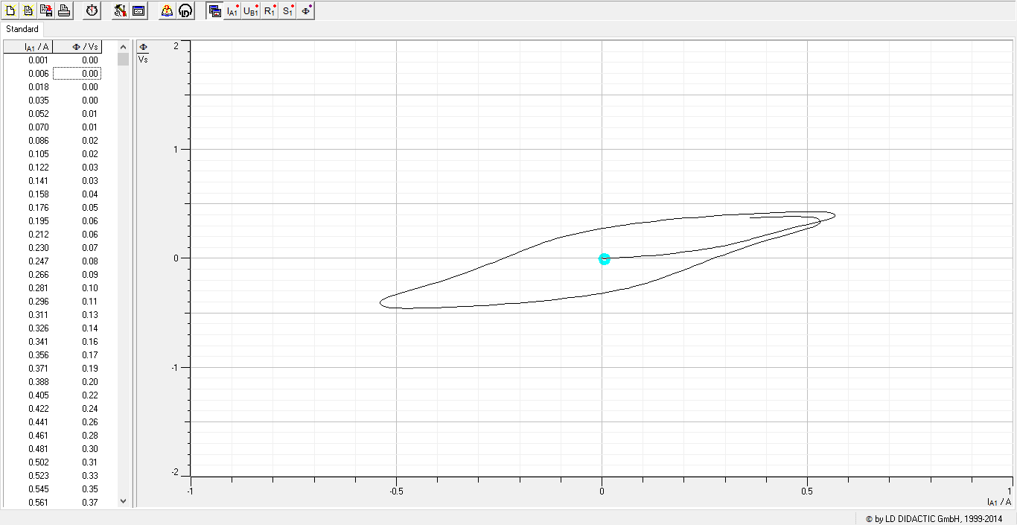
I_A1 / A | &F / Vs | Frecuencia (Hz) | Voltaje (V) | Función | Núcleo
0.001 | 0 | 0.1 | 2 | diente de sierra | Negro (Fe)
0.006 | 0
0.018 | 0
0.035 | 0
0.052 | 0.01
0.07 | 0.01
0.086 | 0.02
0.105 | 0.02
0.122 | 0.03
0.141 | 0.03
0.158 | 0.04
0.176 | 0.05
0.195 | 0.06
0.212 | 0.06
0.23 | 0.07
0.247 | 0.08
0.266 | 0.09
0.281 | 0.1
0.296 | 0.11
0.311 | 0.13
0.326 | 0.14
0.341 | 0.16
0.356 | 0.17
0.371 | 0.19
0.388 | 0.2
0.405 | 0.22
0.422 | 0.24
0.441 | 0.26
0.461 | 0.28
0.481 | 0.3
0.502 | 0.31
0.523 | 0.33
0.545 | 0.35
0.561 | 0.37
0.567 | 0.39
0.567 | 0.4
0.565 | 0.41
0.56 | 0.41
0.552 | 0.42
0.543 | 0.42
0.531 | 0.43
0.519 | 0.43
0.505 | 0.43
0.491 | 0.43
0.473 | 0.43
0.456 | 0.42
0.438 | 0.42
0.419 | 0.42
0.4 | 0.42
0.381 | 0.41
0.361 | 0.41
0.342 | 0.41
0.323 | 0.4
0.302 | 0.4
0.282 | 0.39
0.263 | 0.39
0.244 | 0.38
0.224 | 0.38
0.204 | 0.37
0.185 | 0.36
0.167 | 0.36
0.147 | 0.35
0.128 | 0.34
0.11 | 0.33
0.091 | 0.32
0.073 | 0.32
0.055 | 0.31
0.036 | 0.3
0.018 | 0.29
0.002 | 0.28
-0.017 | 0.26
-0.034 | 0.25
-0.05 | 0.24
-0.067 | 0.23
-0.083 | 0.21
-0.097 | 0.2
-0.113 | 0.18
-0.126 | 0.16
-0.141 | 0.14
-0.153 | 0.13
-0.169 | 0.1
-0.183 | 0.08
-0.198 | 0.06
-0.213 | 0.04
-0.229 | 0.02
-0.245 | -0.01
-0.263 | -0.03
-0.28 | -0.06
-0.298 | -0.09
-0.318 | -0.11
-0.338 | -0.14
-0.358 | -0.17
-0.379 | -0.19
-0.401 | -0.22
-0.423 | -0.25
-0.447 | -0.27
-0.47 | -0.3
-0.494 | -0.32
-0.518 | -0.35
-0.531 | -0.37
-0.537 | -0.39
-0.539 | -0.41
-0.538 | -0.42
-0.535 | -0.43
-0.53 | -0.44
-0.523 | -0.45
-0.514 | -0.45
-0.504 | -0.46
-0.493 | -0.46
-0.48 | -0.46
-0.467 | -0.46
-0.451 | -0.46
-0.434 | -0.46
-0.417 | -0.45
-0.399 | -0.45
-0.38 | -0.45
-0.36 | -0.45
-0.342 | -0.44
-0.322 | -0.44
-0.303 | -0.44
-0.283 | -0.43
-0.265 | -0.43
-0.245 | -0.42
-0.226 | -0.42
-0.207 | -0.41
-0.188 | -0.4
-0.17 | -0.4
-0.15 | -0.39
-0.131 | -0.38
-0.112 | -0.38
-0.092 | -0.37
-0.075 | -0.36
-0.057 | -0.35
-0.04 | -0.34
-0.021 | -0.33
-0.004 | -0.32
0.013 | -0.31
0.03 | -0.3
0.046 | -0.29
0.063 | -0.27
0.079 | -0.26
0.094 | -0.24
0.108 | -0.23
0.122 | -0.21
0.137 | -0.19
0.151 | -0.17
0.165 | -0.15
0.179 | -0.13
0.195 | -0.11
0.21 | -0.09
0.226 | -0.07
0.242 | -0.04
0.26 | -0.02
0.278 | 0.01
0.296 | 0.03
0.316 | 0.06
0.337 | 0.09
0.357 | 0.11
0.379 | 0.14
0.402 | 0.16
0.424 | 0.19
0.449 | 0.22
0.472 | 0.24
0.497 | 0.27
0.516 | 0.29
0.526 | 0.31
0.53 | 0.33
0.531 | 0.34
0.529 | 0.35
0.525 | 0.36
0.519 | 0.37
0.51 | 0.38
0.501 | 0.38
0.49 | 0.38
0.478 | 0.38
0.464 | 0.38
0.45 | 0.38
0.433 | 0.38
0.414 | 0.38
0.397 | 0.38
0.378 | 0.38
0.358 | 0.37

Curva2
I_A1 / A | &F / Vs | Frecuencia (Hz) | Voltaje (V) | Función | Núcleo
0.16 | 0 | 0.3 | 2 | diente de sierra | Negro (Fe)
0.171 | 0
0.201 | 0.03
0.259 | 0.08
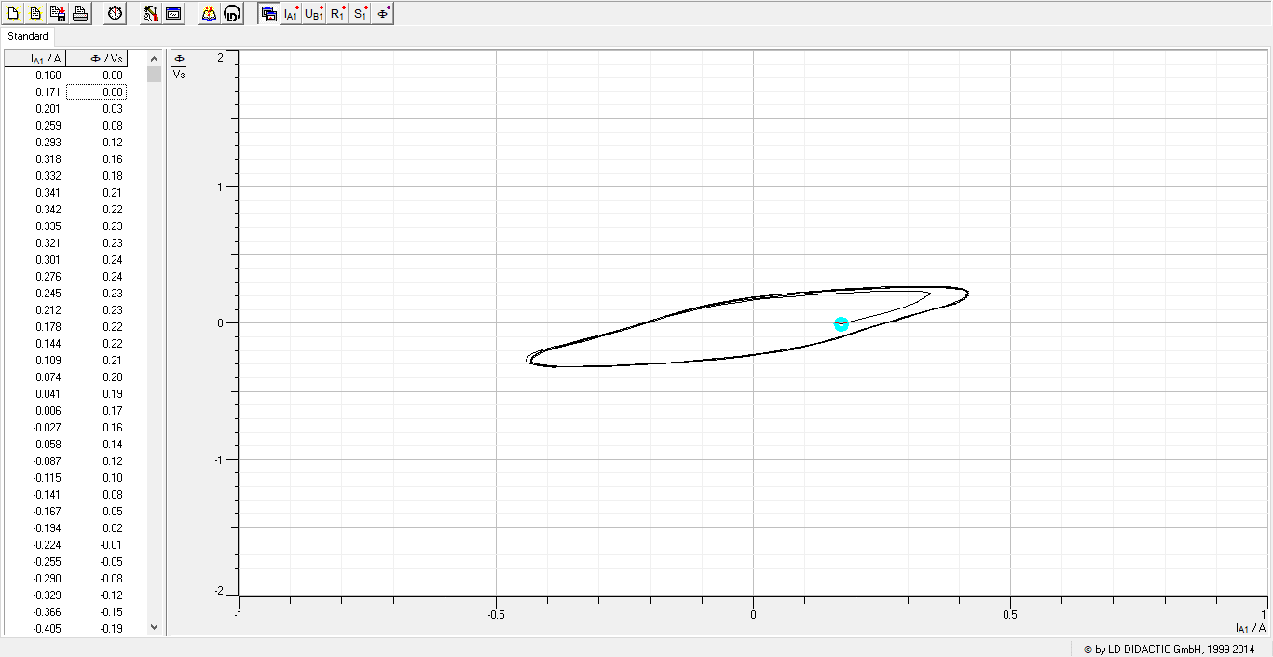
0.293 | 0.12
0.318 | 0.16
0.332 | 0.18
0.341 | 0.21
0.342 | 0.22
0.335 | 0.23
0.321 | 0.23
0.301 | 0.24
0.276 | 0.24
0.245 | 0.23
0.212 | 0.23
0.178 | 0.22
0.144 | 0.22
0.109 | 0.21
0.074 | 0.2
0.041 | 0.19
0.006 | 0.17
-0.027 | 0.16
-0.058 | 0.14
-0.087 | 0.12
-0.115 | 0.1
-0.141 | 0.08
-0.167 | 0.05
-0.194 | 0.02
-0.224 | -0.01
-0.255 | -0.05
-0.29 | -0.08
-0.329 | -0.12
-0.366 | -0.15
-0.405 | -0.19
-0.431 | -0.22
-0.441 | -0.25
-0.442 | -0.27
-0.438 | -0.29
-0.426 | -0.3
-0.411 | -0.31
-0.392 | -0.32
-0.367 | -0.32
-0.34 | -0.32
-0.31 | -0.31
-0.277 | -0.31
-0.242 | -0.31
-0.205 | -0.3
-0.171 | -0.29
-0.135 | -0.28
-0.1 | -0.27
-0.066 | -0.26
-0.03 | -0.24
0.003 | -0.23
0.035 | -0.21
0.067 | -0.19
0.097 | -0.17
0.122 | -0.15
0.148 | -0.12
0.174 | -0.09
0.202 | -0.06
0.231 | -0.02
0.262 | 0.01
0.295 | 0.05
0.333 | 0.09
0.371 | 0.13
0.4 | 0.17
0.411 | 0.2
0.416 | 0.22
0.413 | 0.24
0.404 | 0.25
0.391 | 0.26
0.373 | 0.27
0.351 | 0.27
0.326 | 0.27
0.297 | 0.27
0.265 | 0.27
0.231 | 0.26
0.196 | 0.26
0.161 | 0.25
0.126 | 0.24
0.09 | 0.23
0.056 | 0.21
0.021 | 0.2
-0.012 | 0.19
-0.043 | 0.17
-0.074 | 0.15
-0.102 | 0.13
-0.129 | 0.1
-0.154 | 0.08
-0.18 | 0.05
-0.208 | 0.01
-0.237 | -0.02
-0.27 | -0.06
-0.304 | -0.09
-0.342 | -0.13
-0.382 | -0.17
-0.415 | -0.21
-0.428 | -0.24
-0.433 | -0.26
-0.431 | -0.28
-0.423 | -0.3
-0.41 | -0.31
-0.392 | -0.31
-0.37 | -0.32
-0.344 | -0.32
-0.315 | -0.31
-0.282 | -0.31
-0.249 | -0.31
-0.213 | -0.3
-0.178 | -0.29
-0.142 | -0.28
-0.107 | -0.27
-0.072 | -0.26
-0.038 | -0.25
-0.004 | -0.23
0.029 | -0.21
0.06 | -0.2
0.09 | -0.18
0.117 | -0.15
0.143 | -0.13
0.169 | -0.1
0.196 | -0.07
0.224 | -0.03
0.255 | 0
0.288 | 0.04
0.325 | 0.08
0.363 | 0.12
0.398 | 0.16
0.412 | 0.19
0.417 | 0.21
0.416 | 0.23
0.408 | 0.25
0.396 | 0.26
0.379 | 0.27
0.358 | 0.27
0.334 | 0.27
0.305 | 0.27
0.274 | 0.26
0.24 | 0.26
0.204 | 0.25
0.17 | 0.25
0.134 | 0.24
0.099 | 0.23
0.064 | 0.21
0.03 | 0.2
-0.004 | 0.18
-0.035 | 0.17
-0.067 | 0.15
-0.096 | 0.13
-0.122 | 0.1
-0.148 | 0.08
-0.173 | 0.05
-0.201 | 0.02
-0.23 | -0.02
-0.261 | -0.05
-0.294 | -0.09
-0.332 | -0.13
-0.371 | -0.17
-0.409 | -0.2
-0.426 | -0.24
-0.432 | -0.26
-0.431 | -0.28
-0.425 | -0.3
-0.413 | -0.31
-0.397 | -0.32
-0.376 | -0.32
-0.351 | -0.32
-0.322 | -0.32
-0.29 | -0.32
-0.258 | -0.31
-0.223 | -0.31
-0.187 | -0.3
-0.151 | -0.29
-0.116 | -0.28
-0.08 | -0.27
-0.046 | -0.25
-0.013 | -0.24
0.021 | -0.22
0.053 | -0.21
0.083 | -0.19
0.111 | -0.16
0.137 | -0.14
0.163 | -0.11
0.19 | -0.08
0.217 | -0.05
0.247 | -0.01
0.281 | 0.03
0.316 | 0.06
0.353 | 0.1
0.392 | 0.14
0.409 | 0.18
0.417 | 0.2
0.417 | 0.22
0.411 | 0.24
0.401 | 0.25
0.385 | 0.26
0.364 | 0.26
0.34 | 0.26
0.313 | 0.26
0.282 | 0.26
0.248 | 0.26
0.214 | 0.25
0.178 | 0.24
0.143 | 0.23
0.107 | 0.22
0.073 | 0.21
0.04 | 0.2
0.005 | 0.18
-0.028 | 0.17
-0.059 | 0.15
-0.088 | 0.13
-0.116 | 0.1
-0.142 | 0.08
-0.168 | 0.05
-0.194 | 0.02
-0.223 | -0.01
-0.253 | -0.05
-0.286 | -0.09
-0.323 | -0.12
-0.361 | -0.16
-0.402 | -0.2
-0.423 | -0.24
-0.431 | -0.26
-0.432 | -0.29
-0.428 | -0.3
-0.417 | -0.31
-0.402 | -0.32
-0.382 | -0.33

Curva3
I_A1 / A | &F / Vs | Frecuencia (Hz) | Voltaje (V) | Función | Núcleo
0.001 | 0 | 0.1 | 2 | diente de sierra | Gris
0.005 | 0
0.003 | 0
0.005 | 0.01
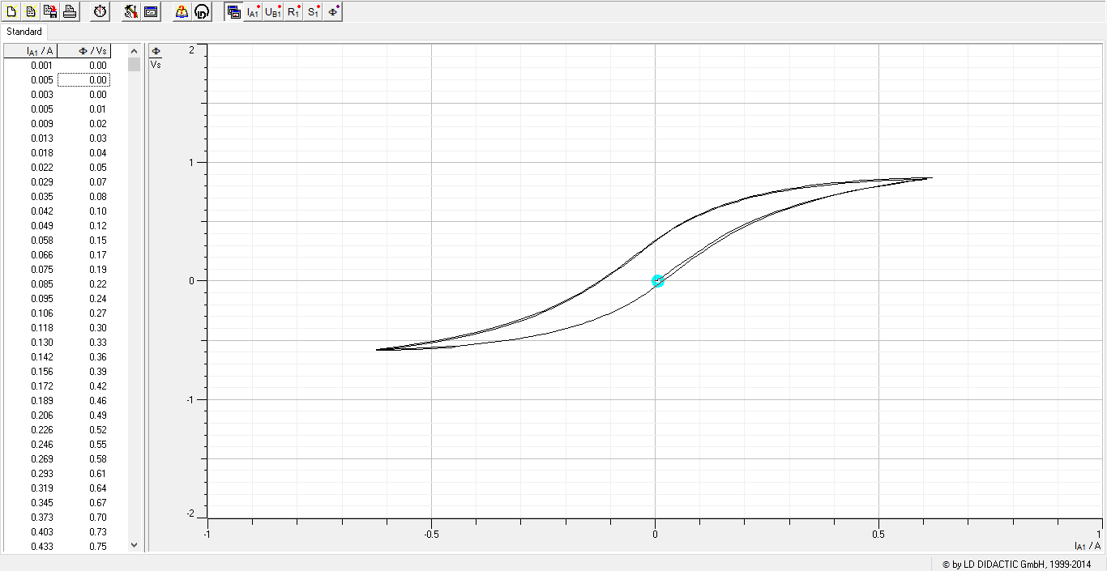
0.009 | 0.02
0.013 | 0.03
0.018 | 0.04
0.022 | 0.05
0.029 | 0.07
0.035 | 0.08
0.042 | 0.1
0.049 | 0.12
0.058 | 0.15
0.066 | 0.17
0.075 | 0.19
0.085 | 0.22
0.095 | 0.24
0.106 | 0.27
0.118 | 0.3
0.13 | 0.33
0.142 | 0.36
0.156 | 0.39
0.172 | 0.42
0.189 | 0.46
0.206 | 0.49
0.226 | 0.52
0.246 | 0.55
0.269 | 0.58
0.293 | 0.61
0.319 | 0.64
0.345 | 0.67
0.373 | 0.7
0.403 | 0.73
0.433 | 0.75
0.463 | 0.78
0.492 | 0.8
0.523 | 0.82
0.554 | 0.84
0.582 | 0.85
0.601 | 0.86
0.614 | 0.87
0.62 | 0.87
0.62 | 0.87
0.61 | 0.87
0.596 | 0.87
0.579 | 0.87
0.564 | 0.87
0.547 | 0.87
0.53 | 0.86
0.514 | 0.86
0.497 | 0.86
0.48 | 0.85
0.464 | 0.85
0.449 | 0.84
0.432 | 0.84
0.416 | 0.83
0.401 | 0.83
0.384 | 0.82
0.368 | 0.82
0.354 | 0.81
0.338 | 0.8
0.324 | 0.79
0.309 | 0.78
0.294 | 0.77
0.279 | 0.76
0.265 | 0.75
0.25 | 0.74
0.235 | 0.73
0.222 | 0.72
0.207 | 0.7
0.195 | 0.69
0.181 | 0.68
0.168 | 0.66
0.154 | 0.64
0.142 | 0.63
0.13 | 0.61
0.117 | 0.59
0.105 | 0.57
0.092 | 0.55
0.081 | 0.53
0.069 | 0.51
0.058 | 0.48
0.046 | 0.46
0.035 | 0.43
0.025 | 0.41
0.014 | 0.38
0.003 | 0.35
-0.007 | 0.32
-0.018 | 0.29
-0.029 | 0.26
-0.041 | 0.23
-0.052 | 0.19
-0.065 | 0.16
-0.077 | 0.12
-0.091 | 0.09
-0.105 | 0.05
-0.119 | 0.01
-0.135 | -0.03
-0.151 | -0.06
-0.169 | -0.1
-0.187 | -0.14
-0.207 | -0.18
-0.229 | -0.22
-0.251 | -0.25
-0.277 | -0.29
-0.303 | -0.33
-0.331 | -0.36
-0.36 | -0.39
-0.393 | -0.43
-0.425 | -0.46
-0.461 | -0.48
-0.496 | -0.51
-0.533 | -0.53
-0.567 | -0.55
-0.592 | -0.56
-0.61 | -0.57
-0.619 | -0.58
-0.623 | -0.58
-0.619 | -0.58
-0.606 | -0.58
-0.591 | -0.58
-0.574 | -0.57
-0.557 | -0.57
-0.541 | -0.57
-0.524 | -0.57
-0.508 | -0.56
-0.492 | -0.56
-0.475 | -0.56
-0.46 | -0.55
-0.443 | -0.55
-0.427 | -0.54
-0.411 | -0.54
-0.396 | -0.53
-0.381 | -0.52
-0.365 | -0.52
-0.35 | -0.51
-0.335 | -0.5
-0.32 | -0.5
-0.304 | -0.49
-0.289 | -0.48
-0.276 | -0.47
-0.261 | -0.46
-0.246 | -0.45
-0.232 | -0.43
-0.219 | -0.42
-0.205 | -0.41
-0.192 | -0.39
-0.178 | -0.38
-0.165 | -0.36
-0.152 | -0.35
-0.139 | -0.33
-0.127 | -0.31
-0.115 | -0.29
-0.102 | -0.27
-0.09 | -0.25
-0.078 | -0.23
-0.066 | -0.21
-0.056 | -0.19
-0.044 | -0.16
-0.034 | -0.14
-0.022 | -0.11
-0.011 | -0.08
-0.002 | -0.05
0.009 | -0.02
0.02 | 0.01
0.032 | 0.04
0.043 | 0.07
0.055 | 0.11
0.068 | 0.14
0.081 | 0.18
0.093 | 0.21
0.108 | 0.25
0.123 | 0.29
0.139 | 0.33
0.155 | 0.37
0.172 | 0.4
0.193 | 0.44
0.212 | 0.48
0.234 | 0.52
0.257 | 0.56
0.283 | 0.59
0.309 | 0.63
0.339 | 0.66
0.369 | 0.7
0.402 | 0.73
0.436 | 0.76
0.471 | 0.78
0.508 | 0.81
0.543 | 0.83
0.571 | 0.84
0.59 | 0.85
0.603 | 0.86
0.608 | 0.86
0.606 | 0.86
0.595 | 0.86
0.581 | 0.86
0.565 | 0.86
0.547 | 0.85
0.531 | 0.85
0.515 | 0.85
0.499 | 0.85
0.482 | 0.84
0.466 | 0.84
0.45 | 0.83
0.433 | 0.83
0.417 | 0.82
0.402 | 0.82
0.386 | 0.81
0.37 | 0.81
0.355 | 0.8
0.34 | 0.79
0.325 | 0.78
0.31 | 0.77
0.294 | 0.77
0.281 | 0.76
0.266 | 0.75
0.252 | 0.74
0.237 | 0.72
0.224 | 0.71
0.209 | 0.7
0.196 | 0.68
0.183 | 0.67
0.169 | 0.65
0.156 | 0.64
0.144 | 0.62
0.131 | 0.6
0.118 | 0.59
0.106 | 0.57
0.093 | 0.55
0.082 | 0.53
0.07 | 0.5
0.06 | 0.48
0.048 | 0.46
0.037 | 0.43
0.026 | 0.41
0.016 | 0.38
0.005 | 0.35
-0.006 | 0.32
-0.017 | 0.29
-0.028 | 0.26
-0.038 | 0.22
-0.05 | 0.19
-0.063 | 0.16
-0.075 | 0.12
-0.088 | 0.08
-0.102 | 0.05
-0.117 | 0.01
-0.132 | -0.03
-0.148 | -0.07
-0.166 | -0.1
-0.183 | -0.14
-0.203 | -0.18
-0.225 | -0.22
-0.247 | -0.26
-0.27 | -0.29
-0.296 | -0.33
-0.324 | -0.37
-0.353 | -0.4
-0.388 | -0.43
-0.419 | -0.46
-0.455 | -0.49
-0.49 | -0.52
-0.527 | -0.54
-0.563 | -0.56
-0.59 | -0.57
-0.609 | -0.58
-0.62 | -0.59
-0.624 | -0.59
-0.62 | -0.59
-0.608 | -0.59
-0.593 | -0.58
-0.577 | -0.58
-0.56 | -0.58
-0.544 | -0.58
-0.527 | -0.58
-0.511 | -0.57
-0.494 | -0.57
-0.478 | -0.57
-0.462 | -0.56
-0.446 | -0.56

Curva4 PROFE
I_A1 / A | &F / Vs | Frecuencia (Hz) | Voltaje (V) | Función | Núcleo | PROFESORA
0 | 0 | casi 0 | 3.5 | diente de sierra | Negro
0.008 | 0
0.019 | 0
0.036 | 0.01
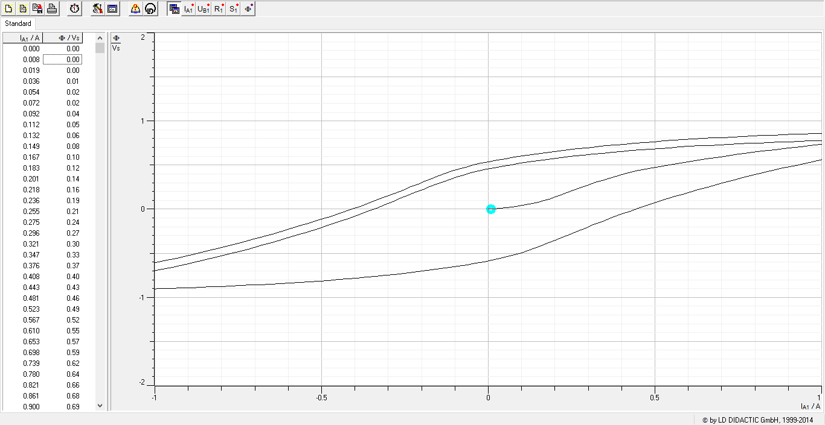
0.054 | 0.02
0.072 | 0.02
0.092 | 0.04
0.112 | 0.05
0.132 | 0.06
0.149 | 0.08
0.167 | 0.1
0.183 | 0.12
0.201 | 0.14
0.218 | 0.16
0.236 | 0.19
0.255 | 0.21
0.275 | 0.24
0.296 | 0.27
0.321 | 0.3
0.347 | 0.33
0.376 | 0.37
0.408 | 0.4
0.443 | 0.43
0.481 | 0.46
0.523 | 0.49
0.567 | 0.52
0.61 | 0.55
0.653 | 0.57
0.698 | 0.59
0.739 | 0.62
0.78 | 0.64
0.821 | 0.66
0.861 | 0.68
0.9 | 0.69
0.939 | 0.71
0.978 | 0.73
1.016 | 0.74
1.026 | 0.76
1.026 | 0.77
1.026 | 0.78
1.026 | 0.8
1.026 | 0.81
1.026 | 0.82
1.027 | 0.83
1.027 | 0.84
1.027 | 0.85
1.027 | 0.86
1.027 | 0.86
1.027 | 0.87
1.027 | 0.88
1.027 | 0.88
1.028 | 0.88
1.028 | 0.89
1.027 | 0.89
1.027 | 0.89
1.027 | 0.89
1.027 | 0.89
1.027 | 0.89
1.027 | 0.89
1.027 | 0.89
1.027 | 0.89
1.027 | 0.88
1.027 | 0.88
1.026 | 0.88
1.026 | 0.88
1.026 | 0.87
1.026 | 0.87
1.026 | 0.87
1.026 | 0.86
1.004 | 0.86
0.975 | 0.86
0.944 | 0.85
0.914 | 0.85
0.883 | 0.84
0.854 | 0.84
0.823 | 0.83
0.793 | 0.83
0.763 | 0.82
0.734 | 0.82
0.704 | 0.81
0.674 | 0.81
0.644 | 0.8
0.615 | 0.79
0.585 | 0.79
0.555 | 0.78
0.526 | 0.77
0.497 | 0.76
0.469 | 0.76
0.439 | 0.75
0.41 | 0.74
0.382 | 0.73
0.353 | 0.72
0.325 | 0.71
0.296 | 0.7
0.268 | 0.69
0.24 | 0.67
0.212 | 0.66
0.185 | 0.65
0.158 | 0.63
0.131 | 0.62
0.104 | 0.61
0.079 | 0.59
0.052 | 0.57
0.028 | 0.56
0.002 | 0.54
-0.021 | 0.52
-0.044 | 0.5
-0.068 | 0.48
-0.088 | 0.46
-0.108 | 0.43
-0.129 | 0.41
-0.149 | 0.38
-0.17 | 0.35
-0.19 | 0.32
-0.211 | 0.29
-0.233 | 0.25
-0.256 | 0.22
-0.28 | 0.18
-0.303 | 0.15
-0.33 | 0.11
-0.356 | 0.07
-0.384 | 0.03
-0.412 | 0
-0.443 | -0.04
-0.474 | -0.08
-0.506 | -0.12
-0.539 | -0.16
-0.573 | -0.2
-0.606 | -0.24
-0.641 | -0.27
-0.675 | -0.31
-0.711 | -0.35
-0.748 | -0.38
-0.785 | -0.42
-0.822 | -0.46
-0.859 | -0.49
-0.896 | -0.52
-0.934 | -0.55
-0.973 | -0.59
-1.012 | -0.62
-1.024 | -0.65
-1.025 | -0.67
-1.025 | -0.7
-1.025 | -0.73
-1.025 | -0.75
-1.025 | -0.77
-1.025 | -0.8
-1.025 | -0.82
-1.026 | -0.84
-1.026 | -0.85
-1.026 | -0.87
-1.026 | -0.89
-1.026 | -0.9
-1.026 | -0.9
-1.026 | -0.91
-1.026 | -0.91
-1.026 | -0.92
-1.026 | -0.92
-1.026 | -0.92
-1.026 | -0.92
-1.026 | -0.92
-1.026 | -0.92
-1.026 | -0.92
-1.026 | -0.92
-1.025 | -0.92
-1.025 | -0.92
-1.026 | -0.91
-1.026 | -0.91
-1.025 | -0.91
-1.025 | -0.91
-1.01 | -0.9
-0.981 | -0.9
-0.95 | -0.9
-0.92 | -0.89
-0.89 | -0.89
-0.861 | -0.89
-0.831 | -0.88
-0.801 | -0.88
-0.771 | -0.87
-0.742 | -0.87
-0.711 | -0.86
-0.683 | -0.86
-0.653 | -0.85
-0.624 | -0.84
-0.596 | -0.84
-0.566 | -0.83
-0.536 | -0.82
-0.507 | -0.82
-0.478 | -0.81
-0.45 | -0.8
-0.421 | -0.79
-0.394 | -0.78
-0.365 | -0.77
-0.337 | -0.76
-0.308 | -0.75
-0.28 | -0.74
-0.252 | -0.73
-0.224 | -0.72
-0.197 | -0.7
-0.17 | -0.69
-0.143 | -0.68
-0.116 | -0.66
-0.09 | -0.65
-0.064 | -0.63
-0.038 | -0.61
-0.013 | -0.6
0.011 | -0.58
0.035 | -0.56
0.058 | -0.54
0.079 | -0.52
0.099 | -0.49
0.12 | -0.47
0.14 | -0.44
0.16 | -0.41
0.18 | -0.38
0.201 | -0.35
0.222 | -0.32
0.245 | -0.28
0.268 | -0.25
0.291 | -0.21
0.316 | -0.18
0.342 | -0.14
0.368 | -0.1
0.396 | -0.06
0.426 | -0.02
0.456 | 0.02
0.487 | 0.06
0.52 | 0.1
0.553 | 0.14
0.589 | 0.18
0.624 | 0.21
0.659 | 0.25
0.696 | 0.29
0.733 | 0.33
0.77 | 0.36
0.808 | 0.4
0.847 | 0.43
0.884 | 0.47
0.924 | 0.5
0.965 | 0.53
1.004 | 0.56
1.026 | 0.59
1.026 | 0.62
1.026 | 0.65
1.026 | 0.67
1.026 | 0.7
1.027 | 0.72
1.027 | 0.74
1.027 | 0.76
1.027 | 0.77
1.027 | 0.78
1.027 | 0.79
1.027 | 0.79
1.027 | 0.8
1.027 | 0.8
1.027 | 0.8
1.027 | 0.8
1.027 | 0.8
1.027 | 0.8
1.027 | 0.8
1.027 | 0.8
1.027 | 0.8
1.027 | 0.8
1.027 | 0.8
1.027 | 0.8
1.027 | 0.79
1.027 | 0.79
1.026 | 0.79
1.026 | 0.78
1.024 | 0.78
0.994 | 0.78
0.964 | 0.77
0.933 | 0.77
0.903 | 0.77
0.873 | 0.76
0.842 | 0.76
0.812 | 0.75
0.782 | 0.75
0.752 | 0.74
0.723 | 0.74
0.693 | 0.73
0.663 | 0.72
0.633 | 0.72
0.604 | 0.71
0.575 | 0.7
0.545 | 0.7
0.516 | 0.69
0.487 | 0.68
0.459 | 0.67
0.429 | 0.66
0.401 | 0.66
0.372 | 0.65
0.344 | 0.64
0.314 | 0.62
0.287 | 0.61
0.259 | 0.6
0.232 | 0.59
0.204 | 0.58
0.177 | 0.56
0.149 | 0.55
0.122 | 0.53
0.096 | 0.52
0.07 | 0.5
0.045 | 0.49
0.019 | 0.47
-0.005 | 0.45
-0.029 | 0.43
-0.052 | 0.41
-0.073 | 0.39
-0.095 | 0.37
-0.115 | 0.34
-0.135 | 0.31
-0.155 | 0.29
-0.175 | 0.26
-0.196 | 0.23
-0.217 | 0.19
-0.239 | 0.16
-0.262 | 0.12
-0.285 | 0.09
-0.31 | 0.05
-0.335 | 0.01
-0.361 | -0.03
-0.389 | -0.06
-0.418 | -0.1
-0.448 | -0.14
-0.479 | -0.18
-0.511 | -0.22
-0.544 | -0.26
-0.579 | -0.3
-0.614 | -0.34
-0.649 | -0.38
-0.684 | -0.41
-0.72 | -0.45
-0.756 | -0.49
-0.794 | -0.52
-0.832 | -0.56
-0.87 | -0.59
-0.908 | -0.63
-0.947 | -0.66
-0.987 | -0.69
-1.025 | -0.72
-1.025 | -0.75
-1.025 | -0.78
-1.025 | -0.8
-1.025 | -0.83
-1.025 | -0.85

Curva5
I_A1 / A | &F / Vs | Frecuencia (Hz) | Voltaje (V) | Función | Núcleo
0.001 | 0 | 0.1 | 1.5 | diente de sierra | Gris
0.004 | 0
0.007 | 0 |  |  |  |  | GRIS
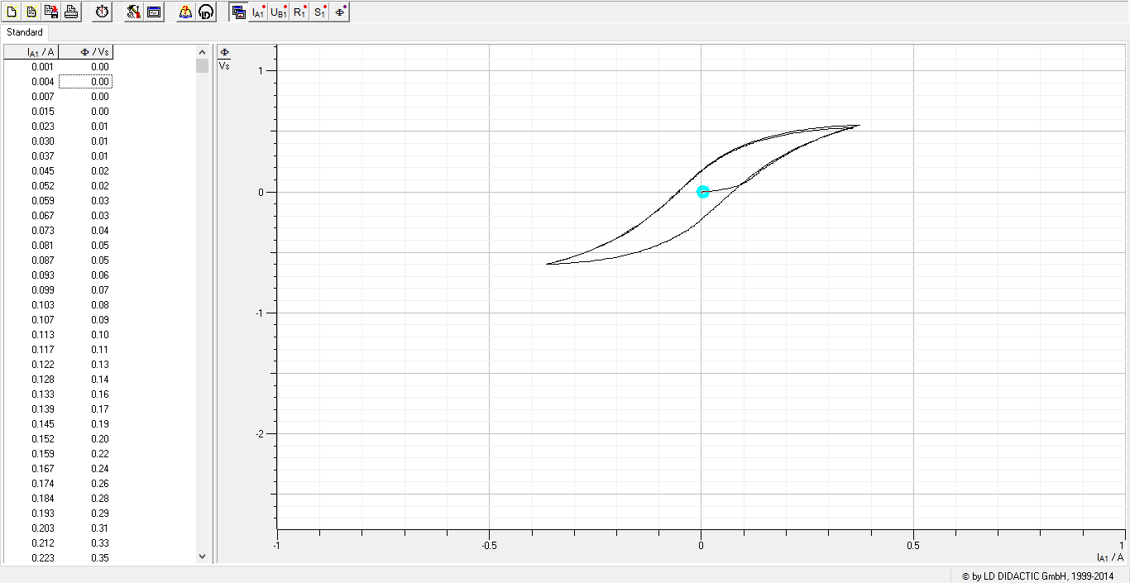
0.015 | 0
0.023 | 0.01
0.03 | 0.01
0.037 | 0.01
0.045 | 0.02
0.052 | 0.02
0.059 | 0.03
0.067 | 0.03
0.073 | 0.04
0.081 | 0.05
0.087 | 0.05
0.093 | 0.06
0.099 | 0.07
0.103 | 0.08
0.107 | 0.09
0.113 | 0.1
0.117 | 0.11
0.122 | 0.13
0.128 | 0.14
0.133 | 0.16
0.139 | 0.17
0.145 | 0.19
0.152 | 0.2
0.159 | 0.22
0.167 | 0.24
0.174 | 0.26
0.184 | 0.28
0.193 | 0.29
0.203 | 0.31
0.212 | 0.33
0.223 | 0.35
0.234 | 0.37
0.245 | 0.39
0.257 | 0.41
0.27 | 0.43
0.282 | 0.45
0.295 | 0.46
0.31 | 0.48
0.324 | 0.5
0.337 | 0.51
0.347 | 0.53
0.356 | 0.54
0.363 | 0.54
0.368 | 0.55
0.371 | 0.55
0.372 | 0.55
0.372 | 0.55
0.366 | 0.55
0.358 | 0.55
0.349 | 0.55
0.34 | 0.55
0.331 | 0.54
0.322 | 0.54
0.312 | 0.54
0.303 | 0.54
0.294 | 0.53
0.285 | 0.53
0.275 | 0.53
0.266 | 0.52
0.257 | 0.52
0.247 | 0.52
0.238 | 0.51
0.23 | 0.51
0.221 | 0.5
0.212 | 0.5
0.203 | 0.49
0.194 | 0.48
0.186 | 0.48
0.177 | 0.47
0.169 | 0.46
0.161 | 0.46
0.153 | 0.45
0.144 | 0.44
0.137 | 0.43
0.129 | 0.42
0.12 | 0.41
0.113 | 0.4
0.104 | 0.39
0.097 | 0.38
0.089 | 0.37
0.082 | 0.36
0.074 | 0.34
0.067 | 0.33
0.059 | 0.32
0.051 | 0.3
0.045 | 0.29
0.038 | 0.28
0.032 | 0.26
0.025 | 0.24
0.018 | 0.23
0.011 | 0.21
0.005 | 0.19
-0.001 | 0.17
-0.008 | 0.15
-0.014 | 0.13
-0.02 | 0.11
-0.028 | 0.09
-0.034 | 0.07
-0.042 | 0.05
-0.048 | 0.02
-0.056 | 0
-0.062 | -0.02
-0.07 | -0.05
-0.078 | -0.07
-0.085 | -0.1
-0.093 | -0.12
-0.102 | -0.15
-0.112 | -0.17
-0.122 | -0.2
-0.132 | -0.23
-0.142 | -0.25
-0.153 | -0.28
-0.164 | -0.31
-0.176 | -0.33
-0.189 | -0.36
-0.202 | -0.39
-0.216 | -0.41
-0.231 | -0.44
-0.247 | -0.46
-0.264 | -0.49
-0.28 | -0.51
-0.298 | -0.53
-0.314 | -0.55
-0.327 | -0.56
-0.339 | -0.57
-0.348 | -0.58
-0.355 | -0.59
-0.36 | -0.59
-0.363 | -0.6
-0.364 | -0.6
-0.362 | -0.6
-0.356 | -0.6
-0.347 | -0.6
-0.339 | -0.6
-0.33 | -0.59
-0.321 | -0.59
-0.311 | -0.59
-0.303 | -0.59
-0.293 | -0.58
-0.284 | -0.58
-0.276 | -0.58
-0.267 | -0.57
-0.257 | -0.57
-0.247 | -0.57
-0.238 | -0.56
-0.23 | -0.56
-0.222 | -0.55
-0.212 | -0.55
-0.204 | -0.54
-0.195 | -0.54
-0.186 | -0.53
-0.179 | -0.52
-0.17 | -0.52
-0.162 | -0.51
-0.154 | -0.5
-0.145 | -0.49
-0.138 | -0.48
-0.13 | -0.47
-0.121 | -0.47
-0.114 | -0.46
-0.106 | -0.45
-0.099 | -0.43
-0.09 | -0.42
-0.083 | -0.41
-0.076 | -0.4
-0.069 | -0.39
-0.061 | -0.37
-0.054 | -0.36
-0.047 | -0.35
-0.04 | -0.33
-0.033 | -0.32
-0.026 | -0.3
-0.02 | -0.28
-0.013 | -0.27
-0.006 | -0.25
-0.001 | -0.23
0.005 | -0.21
0.013 | -0.19
0.02 | -0.17
0.026 | -0.15
0.033 | -0.13
0.04 | -0.11
0.046 | -0.08
0.054 | -0.06
0.061 | -0.04
0.069 | -0.01
0.076 | 0.01
0.085 | 0.04
0.093 | 0.06
0.102 | 0.09
0.111 | 0.11
0.12 | 0.14
0.131 | 0.17
0.141 | 0.19
0.152 | 0.22
0.164 | 0.25
0.176 | 0.27
0.19 | 0.3
0.203 | 0.33
0.217 | 0.35
0.232 | 0.38
0.248 | 0.4
0.264 | 0.42
0.282 | 0.45
0.298 | 0.47
0.312 | 0.48
0.324 | 0.5
0.335 | 0.51
0.343 | 0.52
0.349 | 0.52
0.353 | 0.53
0.355 | 0.53
0.356 | 0.53
0.354 | 0.53
0.347 | 0.53
0.339 | 0.53
0.33 | 0.53
0.321 | 0.52
0.311 | 0.52
0.302 | 0.52
0.293 | 0.52
0.284 | 0.51
0.275 | 0.51
0.266 | 0.51
0.257 | 0.5
0.247 | 0.5
0.238 | 0.5
0.23 | 0.49
0.221 | 0.49
0.212 | 0.48
0.203 | 0.48
0.194 | 0.47
0.185 | 0.46
0.177 | 0.46
0.169 | 0.45
0.161 | 0.44
0.152 | 0.44
0.143 | 0.43
0.136 | 0.42
0.128 | 0.41
0.12 | 0.4
0.112 | 0.39
0.104 | 0.38
0.097 | 0.37
0.088 | 0.36
0.081 | 0.35
0.073 | 0.34
0.067 | 0.32
0.059 | 0.31
0.052 | 0.3
0.045 | 0.28
0.038 | 0.27
0.032 | 0.25
0.025 | 0.24
0.018 | 0.22
0.011 | 0.2
0.005 | 0.18
-0.002 | 0.17
-0.009 | 0.15
-0.015 | 0.13
-0.021 | 0.11
-0.028 | 0.09
-0.034 | 0.07
-0.041 | 0.04
-0.048 | 0.02
-0.054 | 0
-0.062 | -0.03
-0.069 | -0.05
-0.076 | -0.07
-0.085 | -0.1
-0.094 | -0.13
-0.102 | -0.15
-0.112 | -0.18
-0.121 | -0.2
-0.132 | -0.23
-0.141 | -0.26
-0.152 | -0.28
-0.163 | -0.31
-0.174 | -0.34
-0.189 | -0.36
-0.202 | -0.39
-0.215 | -0.41
-0.231 | -0.44
-0.246 | -0.46
-0.264 | -0.49
-0.28 | -0.51
-0.298 | -0.53
-0.315 | -0.55
-0.329 | -0.56
-0.34 | -0.58
-0.349 | -0.58
-0.357 | -0.59
-0.362 | -0.6
-0.365 | -0.6
-0.366 | -0.6
-0.364 | -0.6

Curva6
I_A1 / A | &F / Vs
0.068 | 0 | Frecuencia (Hz) | Voltaje (V) | Función | Núcleo | Variar frecuencia con V constante
0.073 | 0 | 0.2 | 1.5 | diente de sierra | Gris
0.022 | 0.02
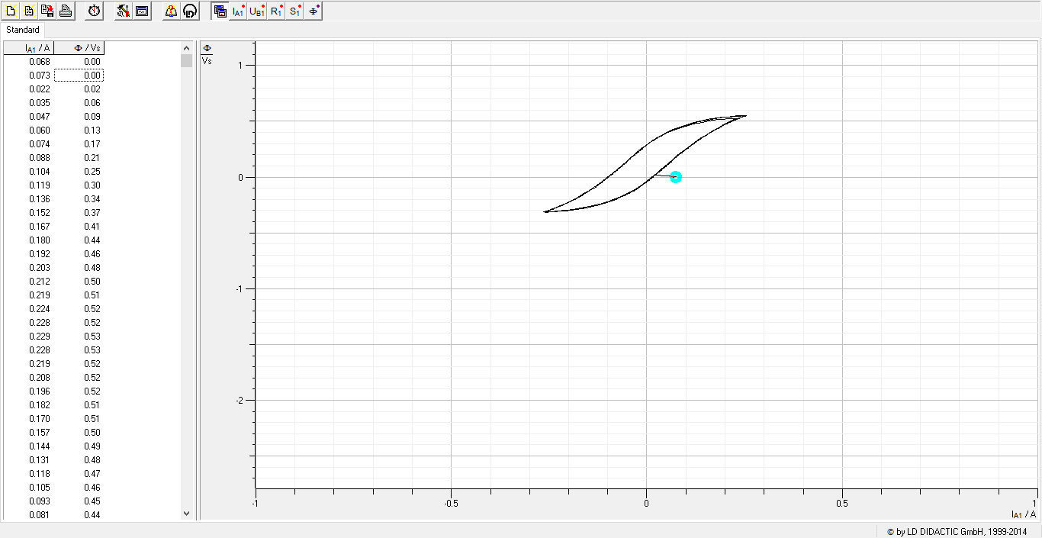
0.035 | 0.06
0.047 | 0.09
0.06 | 0.13
0.074 | 0.17
0.088 | 0.21
0.104 | 0.25
0.119 | 0.3
0.136 | 0.34
0.152 | 0.37
0.167 | 0.41
0.18 | 0.44
0.192 | 0.46
0.203 | 0.48
0.212 | 0.5
0.219 | 0.51
0.224 | 0.52
0.228 | 0.52
0.229 | 0.53
0.228 | 0.53
0.219 | 0.52
0.208 | 0.52
0.196 | 0.52
0.182 | 0.51
0.17 | 0.51
0.157 | 0.5
0.144 | 0.49
0.131 | 0.48
0.118 | 0.47
0.105 | 0.46
0.093 | 0.45
0.081 | 0.44
0.07 | 0.42
0.059 | 0.4
0.046 | 0.39
0.036 | 0.37
0.025 | 0.35
0.015 | 0.33
0.004 | 0.3
-0.005 | 0.28
-0.015 | 0.25
-0.024 | 0.23
-0.034 | 0.2
-0.044 | 0.17
-0.054 | 0.13
-0.065 | 0.1
-0.076 | 0.07
-0.089 | 0.03
-0.102 | 0
-0.116 | -0.04
-0.13 | -0.08
-0.146 | -0.12
-0.165 | -0.16
-0.182 | -0.19
-0.199 | -0.22
-0.215 | -0.25
-0.229 | -0.27
-0.24 | -0.28
-0.25 | -0.3
-0.257 | -0.3
-0.261 | -0.31
-0.264 | -0.31
-0.261 | -0.31
-0.251 | -0.31
-0.239 | -0.31
-0.226 | -0.3
-0.212 | -0.3
-0.199 | -0.29
-0.184 | -0.29
-0.171 | -0.28
-0.158 | -0.27
-0.145 | -0.26
-0.132 | -0.25
-0.119 | -0.24
-0.107 | -0.23
-0.095 | -0.21
-0.083 | -0.2
-0.071 | -0.18
-0.06 | -0.16
-0.05 | -0.15
-0.038 | -0.13
-0.028 | -0.1
-0.017 | -0.08
-0.007 | -0.06
0.003 | -0.03
0.012 | 0
0.022 | 0.03
0.032 | 0.06
0.043 | 0.09
0.054 | 0.12
0.066 | 0.16
0.078 | 0.19
0.091 | 0.23
0.104 | 0.27
0.12 | 0.3
0.136 | 0.34
0.153 | 0.38
0.171 | 0.42
0.188 | 0.45
0.203 | 0.48
0.216 | 0.5
0.228 | 0.51
0.236 | 0.53
0.243 | 0.54
0.247 | 0.55
0.251 | 0.55
0.25 | 0.55
0.243 | 0.55
0.234 | 0.55
0.22 | 0.54
0.207 | 0.54
0.194 | 0.53
0.18 | 0.53
0.167 | 0.52
0.152 | 0.51
0.14 | 0.5
0.128 | 0.49
0.115 | 0.48
0.102 | 0.47
0.09 | 0.46
0.079 | 0.44
0.067 | 0.42
0.054 | 0.41
0.044 | 0.39
0.034 | 0.37
0.022 | 0.35
0.012 | 0.32
0.003 | 0.3
-0.007 | 0.27
-0.018 | 0.25
-0.026 | 0.22
-0.037 | 0.19
-0.047 | 0.15
-0.059 | 0.12
-0.07 | 0.09
-0.082 | 0.05
-0.094 | 0.02
-0.107 | -0.02
-0.122 | -0.06
-0.138 | -0.1
-0.154 | -0.14
-0.173 | -0.18
-0.191 | -0.21
-0.206 | -0.23
-0.221 | -0.26
-0.234 | -0.28
-0.243 | -0.29
-0.252 | -0.3
-0.257 | -0.31
-0.26 | -0.31
-0.26 | -0.31
-0.253 | -0.31
-0.242 | -0.31
-0.23 | -0.31
-0.216 | -0.3
-0.203 | -0.3
-0.19 | -0.29
-0.176 | -0.28
-0.162 | -0.28
-0.149 | -0.27
-0.136 | -0.26
-0.123 | -0.24
-0.111 | -0.23
-0.099 | -0.22
-0.087 | -0.2
-0.076 | -0.19
-0.064 | -0.17
-0.052 | -0.15
-0.041 | -0.13
-0.031 | -0.11
-0.021 | -0.09
-0.011 | -0.07
-0.001 | -0.04
0.009 | -0.01
0.02 | 0.02
0.029 | 0.04
0.04 | 0.08
0.05 | 0.11
0.062 | 0.14
0.074 | 0.18
0.086 | 0.21
0.1 | 0.25
0.115 | 0.29
0.13 | 0.33
0.147 | 0.37
0.166 | 0.4
0.182 | 0.44
0.199 | 0.47
0.212 | 0.49
0.225 | 0.51
0.235 | 0.52
0.243 | 0.53
0.248 | 0.54
0.252 | 0.55
0.253 | 0.55
0.248 | 0.55
0.238 | 0.55
0.226 | 0.54
0.212 | 0.54
0.199 | 0.53
0.185 | 0.53
0.172 | 0.52
0.159 | 0.51
0.145 | 0.5
0.132 | 0.49
0.119 | 0.48
0.106 | 0.47
0.095 | 0.46
0.083 | 0.44
0.07 | 0.43
0.059 | 0.41
0.048 | 0.39
0.037 | 0.37
0.027 | 0.35
0.017 | 0.33
0.005 | 0.3
-0.004 | 0.28
-0.013 | 0.25
-0.023 | 0.22
-0.033 | 0.19
-0.043 | 0.16
-0.054 | 0.13
-0.065 | 0.1
-0.077 | 0.06
-0.089 | 0.02
-0.102 | -0.01
-0.117 | -0.05
-0.133 | -0.09
-0.149 | -0.13
-0.168 | -0.17
-0.185 | -0.2
-0.201 | -0.23
-0.217 | -0.25
-0.231 | -0.27
-0.24 | -0.29
-0.249 | -0.3
-0.256 | -0.31
-0.26 | -0.31
-0.261 | -0.32
-0.257 | -0.32
-0.246 | -0.31
-0.234 | -0.31
-0.222 | -0.31
-0.208 | -0.3
-0.195 | -0.3
-0.181 | -0.29
-0.166 | -0.28
-0.154 | -0.27
-0.14 | -0.26
-0.128 | -0.25
-0.116 | -0.24
-0.103 | -0.23
-0.09 | -0.21
-0.079 | -0.2
-0.069 | -0.18
-0.057 | -0.16
-0.045 | -0.15
-0.035 | -0.12
-0.024 | -0.1
-0.014 | -0.08
-0.004 | -0.05
0.005 | -0.03
0.015 | 0
0.025 | 0.03
0.035 | 0.06
0.047 | 0.09
0.058 | 0.12

Curva7
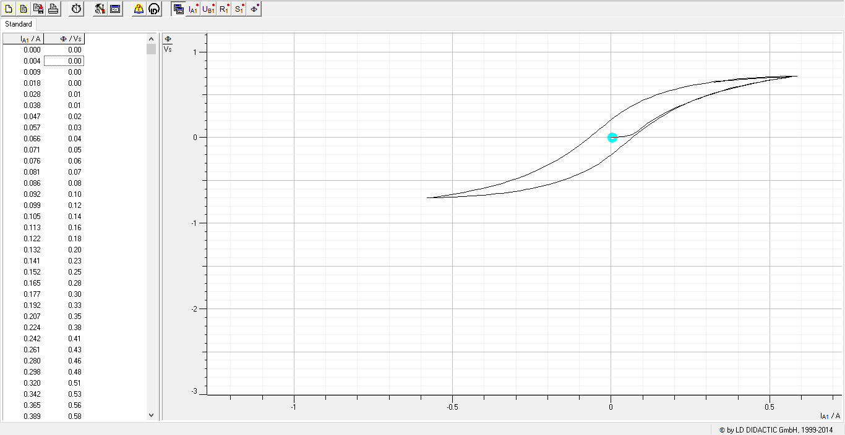
I_A1 / A | &F / Vs | Frecuencia (Hz) | Voltaje (V) | Función | Núcleo | frecuencia constante variando voltaje
0 | 0 | 0.1 | 2 | diente de sierra | Gris
0.004 | 0
0.009 | 0
0.018 | 0
0.028 | 0.01
0.038 | 0.01
0.047 | 0.02
0.057 | 0.03
0.066 | 0.04
0.071 | 0.05
0.076 | 0.06
0.081 | 0.07
0.086 | 0.08
0.092 | 0.1
0.099 | 0.12
0.105 | 0.14
0.113 | 0.16
0.122 | 0.18
0.132 | 0.2
0.141 | 0.23
0.152 | 0.25
0.165 | 0.28
0.177 | 0.3
0.192 | 0.33
0.207 | 0.35
0.224 | 0.38
0.242 | 0.41
0.261 | 0.43
0.28 | 0.46
0.298 | 0.48
0.32 | 0.51
0.342 | 0.53
0.365 | 0.56
0.389 | 0.58
0.413 | 0.6
0.438 | 0.62
0.465 | 0.64
0.491 | 0.66
0.518 | 0.68
0.544 | 0.7
0.564 | 0.71
0.578 | 0.71
0.584 | 0.72
0.587 | 0.72
0.581 | 0.72
0.569 | 0.72
0.554 | 0.72
0.54 | 0.71
0.525 | 0.71
0.51 | 0.71
0.494 | 0.71
0.479 | 0.7
0.465 | 0.7
0.45 | 0.7
0.434 | 0.69
0.42 | 0.69
0.405 | 0.68
0.39 | 0.68
0.376 | 0.67
0.361 | 0.67
0.347 | 0.66
0.333 | 0.66
0.319 | 0.65
0.305 | 0.64
0.291 | 0.63
0.278 | 0.62
0.265 | 0.61
0.251 | 0.61
0.238 | 0.6
0.226 | 0.58
0.212 | 0.57
0.2 | 0.56
0.187 | 0.55
0.175 | 0.53
0.163 | 0.52
0.15 | 0.51
0.139 | 0.49
0.127 | 0.47
0.116 | 0.46
0.103 | 0.44
0.092 | 0.42
0.082 | 0.4
0.071 | 0.38
0.06 | 0.36
0.05 | 0.34
0.041 | 0.32
0.03 | 0.29
0.021 | 0.27
0.011 | 0.24
0.001 | 0.21
-0.009 | 0.18
-0.018 | 0.16
-0.027 | 0.13
-0.038 | 0.09
-0.048 | 0.06
-0.059 | 0.03
-0.07 | 0
-0.082 | -0.04
-0.095 | -0.07
-0.107 | -0.11
-0.121 | -0.14
-0.136 | -0.18
-0.151 | -0.22
-0.168 | -0.25
-0.184 | -0.29
-0.203 | -0.33
-0.223 | -0.36
-0.244 | -0.4
-0.267 | -0.43
-0.291 | -0.47
-0.317 | -0.5
-0.345 | -0.53
-0.374 | -0.56
-0.405 | -0.59
-0.437 | -0.62
-0.47 | -0.64
-0.504 | -0.66
-0.532 | -0.68
-0.553 | -0.69
-0.568 | -0.7
-0.577 | -0.7
-0.58 | -0.7
-0.576 | -0.7
-0.564 | -0.7
-0.55 | -0.7
-0.535 | -0.7
-0.52 | -0.7
-0.505 | -0.7
-0.49 | -0.69
-0.475 | -0.69
-0.461 | -0.69
-0.446 | -0.68
-0.43 | -0.68
-0.416 | -0.68
-0.401 | -0.67
-0.386 | -0.67
-0.372 | -0.66
-0.358 | -0.65
-0.344 | -0.65
-0.33 | -0.64
-0.316 | -0.63
-0.302 | -0.63
-0.288 | -0.62
-0.275 | -0.61
-0.263 | -0.6
-0.249 | -0.59
-0.236 | -0.58
-0.223 | -0.57
-0.21 | -0.56
-0.198 | -0.55
-0.185 | -0.54
-0.172 | -0.52
-0.16 | -0.51
-0.148 | -0.49
-0.137 | -0.48
-0.125 | -0.46
-0.114 | -0.45
-0.102 | -0.43
-0.09 | -0.41
-0.081 | -0.39
-0.07 | -0.37
-0.059 | -0.35
-0.049 | -0.33
-0.038 | -0.3
-0.029 | -0.28
-0.02 | -0.26
-0.011 | -0.23
0 | -0.2
0.009 | -0.17
0.019 | -0.15
0.029 | -0.11
0.04 | -0.08
0.051 | -0.05
0.06 | -0.02
0.071 | 0.01
0.084 | 0.05
0.096 | 0.08
0.108 | 0.12
0.122 | 0.16
0.137 | 0.19
0.152 | 0.23
0.169 | 0.27
0.186 | 0.3
0.205 | 0.34
0.225 | 0.38
0.246 | 0.41
0.27 | 0.45
0.293 | 0.48
0.321 | 0.51
0.348 | 0.55
0.378 | 0.58
0.409 | 0.6
0.442 | 0.63
0.475 | 0.65
0.506 | 0.67
0.53 | 0.69
0.547 | 0.7
0.558 | 0.7
0.564 | 0.71
0.565 | 0.71
0.556 | 0.71
0.543 | 0.71
0.529 | 0.7
0.514 | 0.7
0.5 | 0.7
0.485 | 0.7
0.469 | 0.69
0.455 | 0.69
0.439 | 0.69
0.424 | 0.68
0.41 | 0.68
0.396 | 0.67
0.381 | 0.67
0.366 | 0.66
0.352 | 0.66
0.339 | 0.65
0.323 | 0.65

Curva8
I_A1 / A | &F / Vs
0 | 0 | Frecuencia (Hz) | Voltaje (V) | Función | Núcleo
0.003 | 0 | 0.1 | 1.5 | diente de sierra | Gris
0.006 | 0
0.015 | 0 |  |  |  |  | sin desmagnetizar
0.022 | 0.01 |  |  |  |  | se desplaza hacia abajo
0.03 | 0.01
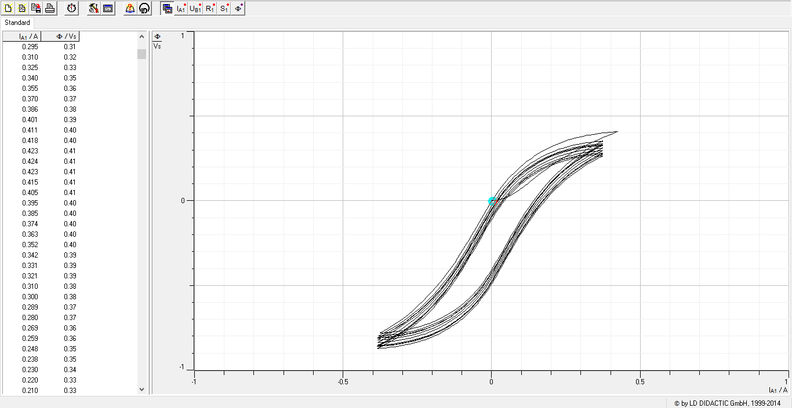
0.038 | 0.01
0.045 | 0.02
0.053 | 0.02
0.06 | 0.03
0.068 | 0.04
0.076 | 0.04
0.083 | 0.05
0.09 | 0.06
0.098 | 0.07
0.105 | 0.08
0.113 | 0.09
0.121 | 0.1
0.13 | 0.11
0.138 | 0.13
0.147 | 0.14
0.157 | 0.15
0.168 | 0.17
0.178 | 0.18
 | &F / Vs
0 | 0
0.003 | 0
0.006 | 0
0.015 | 0
0.022 | 0.01
0.03 | 0.01
0.038 | 0.01
0.045 | 0.02
0.053 | 0.02
0.06 | 0.03
0.068 | 0.04
0.076 | 0.04
0.083 | 0.05
0.09 | 0.06
0.098 | 0.07
0.105 | 0.08
0.113 | 0.09
0.121 | 0.1
0.13 | 0.11
0.138 | 0.13
0.147 | 0.14
0.157 | 0.15
0.168 | 0.17
0.178 | 0.18
0.19 | 0.19
0.201 | 0.21
0.213 | 0.22
0.226 | 0.24
0.239 | 0.25
0.253 | 0.27
0.267 | 0.28
0.281 | 0.29
0.295 | 0.31
0.31 | 0.32
0.325 | 0.33
0.34 | 0.35
0.355 | 0.36
0.37 | 0.37
0.386 | 0.38
0.401 | 0.39
0.411 | 0.4
0.418 | 0.4
0.423 | 0.41
0.424 | 0.41
0.423 | 0.41
0.415 | 0.41
0.405 | 0.41
0.395 | 0.4
0.385 | 0.4
0.374 | 0.4
...
0.19 | 0.19
0.201 | 0.21
0.213 | 0.22
0.226 | 0.24
0.239 | 0.25
0.253 | 0.27
0.267 | 0.28
0.281 | 0.29
0.295 | 0.31
0.31 | 0.32
0.325 | 0.33
0.34 | 0.35
0.355 | 0.36
0.37 | 0.37
0.386 | 0.38
0.401 | 0.39
0.411 | 0.4
0.418 | 0.4
0.423 | 0.41
0.424 | 0.41
0.423 | 0.41
0.415 | 0.41
0.405 | 0.41
0.395 | 0.4
0.385 | 0.4
0.374 | 0.4
0.363 | 0.4
0.352 | 0.4
0.342 | 0.39
0.331 | 0.39
0.321 | 0.39
0.31 | 0.38
0.3 | 0.38
0.289 | 0.37
0.28 | 0.37
0.269 | 0.36
0.259 | 0.36
0.248 | 0.35
0.238 | 0.35
0.23 | 0.34
0.22 | 0.33
0.21 | 0.33
0.2 | 0.32
0.19 | 0.31
0.181 | 0.3
0.172 | 0.29
0.163 | 0.28
0.153 | 0.27
0.144 | 0.26
0.136 | 0.25
0.127 | 0.24
0.117 | 0.23
0.108 | 0.22
0.1 | 0.2
0.091 | 0.19
0.083 | 0.18
0.074 | 0.16
0.066 | 0.15
0.059 | 0.13
0.051 | 0.12
0.043 | 0.1
0.035 | 0.08
0.027 | 0.07
0.02 | 0.05
0.011 | 0.03
0.004 | 0.01
-0.004 | -0.01
-0.011 | -0.04
-0.018 | -0.06
-0.027 | -0.08
-0.035 | -0.1
-0.043 | -0.13
-0.05 | -0.15
-0.058 | -0.18
-0.067 | -0.2
-0.076 | -0.23
-0.085 | -0.26
-0.095 | -0.28
-0.104 | -0.31
-0.114 | -0.34
-0.125 | -0.37
-0.137 | -0.39
-0.147 | -0.42
-0.16 | -0.45
-0.172 | -0.48
-0.186 | -0.51
-0.201 | -0.54
-0.215 | -0.56
-0.23 | -0.59
-0.246 | -0.62
-0.263 | -0.64
-0.281 | -0.67
-0.298 | -0.69
-0.316 | -0.72
-0.331 | -0.73
-0.343 | -0.75
-0.354 | -0.76
-0.362 | -0.77
-0.368 | -0.78
-0.373 | -0.78
-0.376 | -0.78
-0.376 | -0.78
-0.37 | -0.78
-0.362 | -0.78
-0.353 | -0.78
-0.343 | -0.78
-0.333 | -0.77
-0.323 | -0.77
-0.312 | -0.77
-0.302 | -0.77
-0.291 | -0.76
-0.281 | -0.76
-0.272 | -0.76
-0.261 | -0.75
-0.252 | -0.75
-0.241 | -0.74
-0.231 | -0.74
-0.222 | -0.73
-0.212 | -0.73
-0.203 | -0.72
-0.194 | -0.71
-0.184 | -0.7
-0.175 | -0.7
-0.166 | -0.69
-0.157 | -0.68
-0.147 | -0.67
-0.139 | -0.66
-0.13 | -0.65
-0.12 | -0.64
-0.112 | -0.63
-0.103 | -0.62
-0.095 | -0.61
-0.086 | -0.59
-0.078 | -0.58
-0.07 | -0.57
-0.062 | -0.55
-0.054 | -0.54
-0.046 | -0.52
-0.038 | -0.5
-0.03 | -0.49
-0.023 | -0.47
-0.016 | -0.45
-0.009 | -0.43
-0.002 | -0.41
0.005 | -0.39
0.013 | -0.37
0.021 | -0.35
0.028 | -0.32
0.035 | -0.3
0.043 | -0.28
0.051 | -0.25
0.059 | -0.23
0.068 | -0.2
0.077 | -0.18
0.086 | -0.15
0.096 | -0.12
0.105 | -0.09
0.115 | -0.07
0.126 | -0.04
0.137 | -0.01
0.149 | 0.02
0.161 | 0.05
0.174 | 0.08
0.188 | 0.1
0.202 | 0.13
0.217 | 0.16
0.234 | 0.19
0.252 | 0.21
0.27 | 0.24
0.289 | 0.26
0.307 | 0.29
0.324 | 0.3
0.339 | 0.32
0.35 | 0.33
0.359 | 0.34
0.366 | 0.35
0.371 | 0.35
0.373 | 0.35
0.373 | 0.35
0.368 | 0.35
0.359 | 0.35
0.35 | 0.35
0.34 | 0.35
0.33 | 0.35
0.32 | 0.34
0.309 | 0.34
0.299 | 0.34
0.289 | 0.33
0.279 | 0.33
0.269 | 0.33
0.259 | 0.32
0.248 | 0.32
0.239 | 0.31
0.228 | 0.31
0.219 | 0.3
0.209 | 0.29
0.2 | 0.29
0.191 | 0.28
0.181 | 0.27
0.172 | 0.26
0.163 | 0.25
0.153 | 0.25
0.144 | 0.24
0.135 | 0.23
0.127 | 0.22
0.118 | 0.2
0.11 | 0.19
0.101 | 0.18
0.092 | 0.17
0.084 | 0.15
0.076 | 0.14
0.068 | 0.13
0.059 | 0.11
0.051 | 0.1
0.043 | 0.08
0.036 | 0.06
0.029 | 0.04
0.021 | 0.03
0.014 | 0.01
0.007 | -0.01
-0.001 | -0.03
-0.007 | -0.05
-0.015 | -0.08
-0.022 | -0.1
-0.03 | -0.12
-0.037 | -0.14
-0.045 | -0.17
-0.054 | -0.19
-0.062 | -0.22
-0.07 | -0.25
-0.08 | -0.27
-0.089 | -0.3
-0.099 | -0.33
-0.108 | -0.35
-0.119 | -0.38
-0.13 | -0.41
-0.141 | -0.44
-0.153 | -0.47
-0.167 | -0.5
-0.18 | -0.52
-0.194 | -0.55
-0.209 | -0.58
-0.225 | -0.61
-0.241 | -0.63
-0.26 | -0.66
-0.278 | -0.69
-0.296 | -0.71
-0.315 | -0.73
-0.332 | -0.75
-0.347 | -0.77
-0.359 | -0.78
-0.368 | -0.79
-0.375 | -0.79
-0.38 | -0.8
-0.381 | -0.8
-0.382 | -0.8
-0.377 | -0.8
-0.368 | -0.8
-0.359 | -0.8
-0.349 | -0.8
-0.338 | -0.79
-0.328 | -0.79
-0.318 | -0.79
-0.307 | -0.79
-0.297 | -0.78
-0.287 | -0.78
-0.277 | -0.77
-0.267 | -0.77
-0.257 | -0.77
-0.246 | -0.76
-0.237 | -0.76
-0.228 | -0.75
-0.217 | -0.74
-0.207 | -0.74
-0.199 | -0.73
-0.189 | -0.72
-0.179 | -0.72
-0.17 | -0.71
-0.161 | -0.7
-0.152 | -0.69
-0.143 | -0.68
-0.135 | -0.67
-0.126 | -0.66
-0.117 | -0.65
-0.108 | -0.64
-0.1 | -0.63
-0.091 | -0.61
-0.083 | -0.6
-0.074 | -0.59
-0.066 | -0.57
-0.058 | -0.56
-0.05 | -0.54
-0.043 | -0.53
-0.035 | -0.51
-0.027 | -0.49
-0.02 | -0.47
-0.012 | -0.46
-0.005 | -0.44
0.002 | -0.42
0.009 | -0.39
0.017 | -0.37
0.024 | -0.35
0.032 | -0.33
0.039 | -0.3
0.047 | -0.28
0.056 | -0.25
0.064 | -0.23
0.072 | -0.2
0.081 | -0.18
0.09 | -0.15
0.1 | -0.12
0.111 | -0.09
0.121 | -0.07
0.132 | -0.04
0.143 | -0.01
0.156 | 0.02
0.168 | 0.05
0.181 | 0.08
0.196 | 0.1
0.211 | 0.13
0.227 | 0.16
0.244 | 0.19
0.262 | 0.21
0.28 | 0.24
0.299 | 0.26
0.317 | 0.28
0.332 | 0.3
0.345 | 0.31
0.356 | 0.32
0.363 | 0.33
0.369 | 0.33
0.372 | 0.34
0.373 | 0.34
0.371 | 0.34
0.363 | 0.34
0.354 | 0.33
0.344 | 0.33
0.335 | 0.33
0.324 | 0.33
0.315 | 0.33
0.304 | 0.32
0.294 | 0.32
0.284 | 0.32
0.273 | 0.31
0.264 | 0.31
0.254 | 0.3
0.243 | 0.3
0.234 | 0.29
0.224 | 0.29
0.214 | 0.28
0.204 | 0.27
0.195 | 0.27
0.185 | 0.26
0.176 | 0.25
0.168 | 0.24
0.158 | 0.23
0.149 | 0.22
0.14 | 0.21
0.132 | 0.2
0.122 | 0.19
0.113 | 0.18
0.104 | 0.17
0.097 | 0.16
0.088 | 0.14
0.08 | 0.13
0.071 | 0.12
0.064 | 0.1
0.056 | 0.09
0.048 | 0.07
0.04 | 0.05
0.033 | 0.04
0.025 | 0.02
0.018 | 0
0.011 | -0.02
0.003 | -0.04
-0.004 | -0.06
-0.011 | -0.08
-0.019 | -0.1
-0.026 | -0.13
-0.034 | -0.15
-0.042 | -0.17
-0.05 | -0.2
-0.058 | -0.22
-0.067 | -0.25
-0.075 | -0.27
-0.085 | -0.3
-0.093 | -0.33
-0.103 | -0.36
-0.114 | -0.38
-0.125 | -0.41
-0.136 | -0.44
-0.148 | -0.47
-0.161 | -0.5
-0.173 | -0.52
-0.188 | -0.55
-0.202 | -0.58
-0.218 | -0.61
-0.234 | -0.63
-0.251 | -0.66
-0.27 | -0.69
-0.288 | -0.71
-0.307 | -0.73
-0.325 | -0.75
-0.341 | -0.77
-0.354 | -0.78
-0.365 | -0.79
-0.373 | -0.8
-0.379 | -0.81
-0.382 | -0.81
-0.383 | -0.81
-0.38 | -0.81
-0.372 | -0.81
-0.363 | -0.81
-0.354 | -0.81
-0.344 | -0.8
-0.334 | -0.8
-0.323 | -0.8
-0.313 | -0.8
-0.302 | -0.79
-0.292 | -0.79
-0.282 | -0.79
-0.272 | -0.78
-0.262 | -0.78
-0.252 | -0.77
-0.242 | -0.77
-0.232 | -0.76
-0.222 | -0.76
-0.212 | -0.75
-0.203 | -0.74
-0.194 | -0.74
-0.184 | -0.73
-0.174 | -0.72
-0.166 | -0.71
-0.156 | -0.7
-0.148 | -0.69
-0.139 | -0.68
-0.13 | -0.67
-0.121 | -0.66
-0.112 | -0.65
-0.103 | -0.64
-0.096 | -0.63
-0.086 | -0.61
-0.078 | -0.6
-0.07 | -0.59
-0.061 | -0.57
-0.054 | -0.56
-0.046 | -0.54
-0.038 | -0.52
-0.031 | -0.51
-0.024 | -0.49
-0.016 | -0.47
-0.009 | -0.45
-0.001 | -0.43
0.006 | -0.41
0.013 | -0.39
0.021 | -0.37
0.028 | -0.34
0.036 | -0.32
0.043 | -0.3
0.051 | -0.27
0.059 | -0.25
0.069 | -0.22
0.077 | -0.19
0.086 | -0.17
0.095 | -0.14
0.105 | -0.11
0.116 | -0.09
0.126 | -0.06
0.138 | -0.03
0.15 | 0
0.163 | 0.03
0.175 | 0.06
0.189 | 0.08
0.204 | 0.11
0.22 | 0.14
0.236 | 0.17
0.253 | 0.19
0.272 | 0.22
0.291 | 0.24
0.309 | 0.27
0.325 | 0.28
0.34 | 0.3
0.351 | 0.31
0.36 | 0.32
0.367 | 0.32
0.372 | 0.33
0.373 | 0.33
0.373 | 0.33
0.368 | 0.33
0.359 | 0.33
0.349 | 0.33
0.34 | 0.33
0.33 | 0.32
0.32 | 0.32
0.309 | 0.32
0.299 | 0.32
0.288 | 0.31
0.279 | 0.31
0.268 | 0.3
0.258 | 0.3
0.248 | 0.29
0.238 | 0.29
0.229 | 0.28
0.218 | 0.28
0.208 | 0.27
0.2 | 0.27
0.191 | 0.26
0.181 | 0.25
0.172 | 0.24
0.162 | 0.23
0.153 | 0.22
0.144 | 0.21
0.136 | 0.2
0.127 | 0.19
0.118 | 0.18
0.109 | 0.17
0.101 | 0.16
0.092 | 0.15
0.084 | 0.13
0.076 | 0.12
0.068 | 0.11
0.059 | 0.09
0.051 | 0.08
0.043 | 0.06
0.036 | 0.04
0.029 | 0.02
0.021 | 0.01
0.014 | -0.01
0.006 | -0.03
-0.001 | -0.05
-0.008 | -0.07
-0.015 | -0.09
-0.022 | -0.12
-0.03 | -0.14
-0.038 | -0.16
-0.046 | -0.19
-0.054 | -0.21
-0.063 | -0.24
-0.071 | -0.26
-0.08 | -0.29
-0.089 | -0.32
-0.099 | -0.34
-0.108 | -0.37
-0.119 | -0.4
-0.13 | -0.43
-0.141 | -0.46
-0.154 | -0.48
-0.168 | -0.51
-0.181 | -0.54
-0.195 | -0.57
-0.21 | -0.6
-0.226 | -0.62
-0.242 | -0.65
-0.261 | -0.68
-0.28 | -0.7
-0.298 | -0.73
-0.318 | -0.75
-0.335 | -0.77
-0.349 | -0.78
-0.36 | -0.79
-0.37 | -0.8
-0.377 | -0.81
-0.381 | -0.81
-0.383 | -0.81
-0.383 | -0.81
-0.377 | -0.81
-0.368 | -0.81
-0.359 | -0.81
-0.348 | -0.81
-0.338 | -0.8
-0.329 | -0.8
-0.318 | -0.8
-0.308 | -0.8
-0.297 | -0.79
-0.287 | -0.79
-0.277 | -0.79
-0.267 | -0.78
-0.257 | -0.78
-0.247 | -0.77
-0.237 | -0.77
-0.226 | -0.76
-0.217 | -0.75
-0.208 | -0.75
-0.198 | -0.74
-0.189 | -0.73
-0.18 | -0.73
-0.171 | -0.72
-0.161 | -0.71
-0.151 | -0.7
-0.142 | -0.69
-0.134 | -0.68
-0.125 | -0.67
-0.117 | -0.66
-0.108 | -0.65
-0.1 | -0.64
-0.09 | -0.62
-0.082 | -0.61
-0.074 | -0.6
-0.067 | -0.58
-0.058 | -0.57
-0.051 | -0.55
-0.042 | -0.53
-0.035 | -0.52
-0.027 | -0.5
-0.02 | -0.48
-0.012 | -0.46
-0.004 | -0.44
0.003 | -0.42
0.011 | -0.4
0.017 | -0.38
0.025 | -0.36
0.032 | -0.33
0.04 | -0.31
0.048 | -0.29
0.056 | -0.26
0.064 | -0.24
0.072 | -0.21
0.082 | -0.18
0.091 | -0.16
0.101 | -0.13
0.112 | -0.1
0.121 | -0.07
0.132 | -0.04
0.143 | -0.02
0.156 | 0.01
0.17 | 0.04
0.183 | 0.07
0.197 | 0.1
0.212 | 0.12
0.228 | 0.15
0.244 | 0.18
0.263 | 0.2
0.282 | 0.23
0.301 | 0.25
0.318 | 0.27
0.333 | 0.29
0.346 | 0.3
0.356 | 0.31
0.364 | 0.32
0.37 | 0.32
0.372 | 0.33
0.373 | 0.33
0.371 | 0.33
0.363 | 0.33
0.354 | 0.32
0.345 | 0.32
0.335 | 0.32
0.324 | 0.32
0.314 | 0.32
0.304 | 0.31
0.293 | 0.31
0.283 | 0.31
0.273 | 0.3
0.263 | 0.3
0.253 | 0.29
0.243 | 0.29
0.233 | 0.28
0.224 | 0.28
0.214 | 0.27
0.204 | 0.26
0.195 | 0.26
0.185 | 0.25
0.176 | 0.24
0.167 | 0.23
0.158 | 0.22
0.149 | 0.21
0.14 | 0.2
0.131 | 0.19
0.122 | 0.18
0.114 | 0.17
0.105 | 0.16
0.097 | 0.15
0.088 | 0.13
0.08 | 0.12
0.072 | 0.11
0.063 | 0.09
0.055 | 0.08
0.048 | 0.06
0.04 | 0.04
0.033 | 0.03
0.025 | 0.01
0.018 | -0.01
0.011 | -0.03
0.003 | -0.05
-0.004 | -0.07
-0.011 | -0.09
-0.018 | -0.11
-0.028 | -0.14
-0.035 | -0.16
-0.043 | -0.18
-0.051 | -0.21
-0.059 | -0.23
-0.067 | -0.26
-0.076 | -0.29
-0.085 | -0.31
-0.094 | -0.34
-0.104 | -0.37
-0.114 | -0.4
-0.126 | -0.42
-0.137 | -0.45
-0.147 | -0.48
-0.161 | -0.51
-0.173 | -0.54
-0.188 | -0.56
-0.203 | -0.59
-0.219 | -0.62
-0.234 | -0.65
-0.252 | -0.67
-0.271 | -0.7
-0.289 | -0.72
-0.308 | -0.75
-0.327 | -0.77
-0.342 | -0.78
-0.355 | -0.8
-0.366 | -0.81
-0.375 | -0.81
-0.379 | -0.82
-0.382 | -0.82
-0.383 | -0.82
-0.38 | -0.82
-0.372 | -0.82
-0.363 | -0.82
-0.353 | -0.82
-0.343 | -0.82
-0.334 | -0.81
-0.324 | -0.81
-0.312 | -0.81
-0.302 | -0.81
-0.292 | -0.8
-0.282 | -0.8
-0.272 | -0.79
-0.262 | -0.79
-0.251 | -0.79
-0.241 | -0.78
-0.232 | -0.78
-0.222 | -0.77
-0.212 | -0.76
-0.203 | -0.76
-0.193 | -0.75
-0.183 | -0.74
-0.174 | -0.73
-0.166 | -0.73
-0.157 | -0.72
-0.147 | -0.71
-0.139 | -0.7
-0.129 | -0.69
-0.12 | -0.68
-0.112 | -0.67
-0.102 | -0.65
-0.095 | -0.64
-0.086 | -0.63
-0.078 | -0.62
-0.07 | -0.6
-0.061 | -0.59
-0.053 | -0.57
-0.045 | -0.56
-0.038 | -0.54
-0.03 | -0.52
-0.023 | -0.5
-0.015 | -0.49
-0.008 | -0.47
-0.001 | -0.45
0.006 | -0.43
0.013 | -0.4
0.021 | -0.38
0.029 | -0.36
0.036 | -0.34
0.044 | -0.31
0.052 | -0.29
0.06 | -0.26
0.069 | -0.24
0.077 | -0.21
0.086 | -0.18
0.096 | -0.16
0.106 | -0.13
0.117 | -0.1
0.127 | -0.07
0.138 | -0.04
0.15 | -0.02
0.163 | 0.01
0.175 | 0.04
0.19 | 0.07
0.204 | 0.1
0.22 | 0.12
0.236 | 0.15
0.254 | 0.18
0.273 | 0.2
0.292 | 0.23
0.31 | 0.25
0.327 | 0.27
0.341 | 0.28
0.352 | 0.29
0.361 | 0.3
0.367 | 0.31
0.371 | 0.31
0.373 | 0.31
0.373 | 0.31
0.367 | 0.31
0.358 | 0.31
0.349 | 0.31
0.34 | 0.31
0.33 | 0.3
0.32 | 0.3
0.309 | 0.3
0.298 | 0.3
0.288 | 0.29
0.278 | 0.29
0.268 | 0.28
0.258 | 0.28
0.247 | 0.27
0.237 | 0.27
0.228 | 0.26
0.219 | 0.26
0.209 | 0.25
0.2 | 0.24
0.19 | 0.24
0.18 | 0.23
0.171 | 0.22
0.162 | 0.21
0.153 | 0.2
0.144 | 0.19
0.135 | 0.18
0.127 | 0.17
0.118 | 0.16
0.11 | 0.15
0.101 | 0.14
0.091 | 0.12
0.084 | 0.11
0.075 | 0.1
0.067 | 0.08
0.059 | 0.07
0.051 | 0.05
0.044 | 0.04
0.035 | 0.02
0.028 | 0
0.021 | -0.02
0.013 | -0.04
0.006 | -0.06
-0.001 | -0.08
-0.009 | -0.1
-0.015 | -0.12
-0.022 | -0.14
-0.03 | -0.16
-0.038 | -0.19
-0.046 | -0.21
-0.054 | -0.24
-0.062 | -0.26
-0.071 | -0.29
-0.08 | -0.32
-0.089 | -0.34
-0.099 | -0.37
-0.108 | -0.4
-0.12 | -0.43
-0.131 | -0.45
-0.142 | -0.48
-0.154 | -0.51
-0.167 | -0.54
-0.18 | -0.57
-0.196 | -0.6
-0.21 | -0.62
-0.227 | -0.65
-0.243 | -0.68
-0.261 | -0.7
-0.28 | -0.73
-0.299 | -0.75
-0.318 | -0.77
-0.335 | -0.79
-0.349 | -0.81
-0.362 | -0.82
-0.371 | -0.83
-0.377 | -0.83
-0.382 | -0.84
-0.384 | -0.84
-0.383 | -0.84
-0.377 | -0.84
-0.367 | -0.84
-0.358 | -0.83
-0.348 | -0.83
-0.338 | -0.83
-0.328 | -0.83
-0.318 | -0.83
-0.307 | -0.82
-0.296 | -0.82
-0.286 | -0.82
-0.276 | -0.81
-0.266 | -0.81
-0.256 | -0.8
-0.246 | -0.8
-0.236 | -0.79
-0.226 | -0.79
-0.216 | -0.78
-0.207 | -0.77
-0.198 | -0.77
-0.189 | -0.76
-0.179 | -0.75
-0.17 | -0.74
-0.16 | -0.74
-0.151 | -0.73
-0.142 | -0.72
-0.134 | -0.71
-0.125 | -0.7
-0.116 | -0.69
-0.107 | -0.67
-0.099 | -0.66
-0.09 | -0.65
-0.082 | -0.64
-0.073 | -0.62
-0.066 | -0.61
-0.058 | -0.59
-0.05 | -0.58
-0.042 | -0.56
-0.034 | -0.55
-0.026 | -0.53
-0.019 | -0.51
-0.012 | -0.49
-0.004 | -0.47
0.003 | -0.45
0.01 | -0.43
0.017 | -0.41
0.025 | -0.39
0.032 | -0.36
0.04 | -0.34
0.048 | -0.31
0.057 | -0.29
0.065 | -0.26
0.073 | -0.24
0.083 | -0.21
0.091 | -0.18
0.101 | -0.16
0.111 | -0.13
0.122 | -0.1
0.133 | -0.07
0.144 | -0.05
0.157 | -0.02
0.17 | 0.01
0.183 | 0.04
0.198 | 0.07
0.213 | 0.09
0.229 | 0.12
0.246 | 0.15
0.264 | 0.17
0.282 | 0.2
0.301 | 0.22
0.319 | 0.24
0.335 | 0.26
0.347 | 0.27
0.357 | 0.28
0.365 | 0.29
0.37 | 0.29
0.373 | 0.29
0.375 | 0.3
0.37 | 0.3
0.363 | 0.29
0.354 | 0.29
0.344 | 0.29
0.335 | 0.29
0.324 | 0.29
0.314 | 0.28
0.303 | 0.28
0.293 | 0.28
0.283 | 0.27
0.273 | 0.27
0.262 | 0.27
0.253 | 0.26
0.243 | 0.26
0.233 | 0.25
0.224 | 0.24
0.214 | 0.24
0.204 | 0.23
0.195 | 0.22
0.185 | 0.22
0.175 | 0.21
0.167 | 0.2
0.157 | 0.19
0.148 | 0.18
0.14 | 0.17
0.131 | 0.16
0.122 | 0.15
0.114 | 0.14
0.105 | 0.13
0.097 | 0.12
0.087 | 0.1
0.08 | 0.09
0.07 | 0.07
0.064 | 0.06
0.055 | 0.04
0.047 | 0.03
0.04 | 0.01
0.033 | -0.01
0.025 | -0.02
0.017 | -0.04
0.009 | -0.06
0.002 | -0.08
-0.004 | -0.1
-0.011 | -0.12
-0.02 | -0.15
-0.027 | -0.17
-0.035 | -0.19
-0.042 | -0.22
-0.05 | -0.24
-0.059 | -0.27
-0.067 | -0.29
-0.075 | -0.32
-0.085 | -0.35
-0.094 | -0.37
-0.104 | -0.4
-0.114 | -0.43
-0.126 | -0.46
-0.137 | -0.48
-0.148 | -0.51
-0.161 | -0.54
-0.174 | -0.57
-0.188 | -0.6
-0.203 | -0.63
-0.219 | -0.65
-0.235 | -0.68
-0.252 | -0.71
-0.271 | -0.73
-0.289 | -0.76
-0.309 | -0.78
-0.328 | -0.8
-0.343 | -0.82
-0.356 | -0.83
-0.366 | -0.84
-0.375 | -0.85
-0.38 | -0.85
-0.383 | -0.85
-0.384 | -0.85
-0.38 | -0.85
-0.372 | -0.85
-0.363 | -0.85
-0.353 | -0.85
-0.344 | -0.85
-0.334 | -0.85
-0.322 | -0.84
-0.312 | -0.84
-0.301 | -0.84
-0.291 | -0.83
-0.281 | -0.83
-0.272 | -0.83
-0.262 | -0.82
-0.251 | -0.82
-0.241 | -0.81
-0.231 | -0.81
-0.222 | -0.8
-0.212 | -0.79
-0.202 | -0.79
-0.193 | -0.78
-0.184 | -0.77
-0.174 | -0.77
-0.165 | -0.76
-0.155 | -0.75
-0.147 | -0.74
-0.138 | -0.73
-0.129 | -0.72
-0.12 | -0.71
-0.112 | -0.7
-0.103 | -0.69
-0.095 | -0.67
-0.086 | -0.66
-0.077 | -0.65
-0.07 | -0.63
-0.061 | -0.62
-0.053 | -0.6
-0.045 | -0.59
-0.037 | -0.57
-0.03 | -0.55
-0.022 | -0.54
-0.015 | -0.52
-0.007 | -0.5
-0.001 | -0.48
0.006 | -0.46
0.013 | -0.44
0.021 | -0.41
0.029 | -0.39
0.036 | -0.37
0.043 | -0.34
0.051 | -0.32
0.06 | -0.29
0.069 | -0.27
0.078 | -0.24
0.086 | -0.21
0.097 | -0.19
0.106 | -0.16
0.117 | -0.13
0.127 | -0.1
0.139 | -0.07
0.15 | -0.05
0.164 | -0.02
0.176 | 0.01
0.191 | 0.04
0.205 | 0.07
0.221 | 0.09
0.237 | 0.12
0.255 | 0.15
0.273 | 0.17
0.292 | 0.2
0.311 | 0.22
0.327 | 0.24
0.341 | 0.25
0.353 | 0.26
0.361 | 0.27
0.367 | 0.28
0.372 | 0.28
0.375 | 0.28
0.373 | 0.28
0.367 | 0.28
0.358 | 0.28
0.348 | 0.28
0.34 | 0.28
0.329 | 0.28
0.319 | 0.27
0.308 | 0.27
0.298 | 0.27
0.287 | 0.26
0.278 | 0.26
0.269 | 0.26
0.258 | 0.25
0.247 | 0.25
0.237 | 0.24
0.228 | 0.24
0.218 | 0.23
0.208 | 0.22
0.199 | 0.22
0.19 | 0.21
0.18 | 0.2
0.171 | 0.19
0.162 | 0.18
0.153 | 0.18
0.143 | 0.17
0.135 | 0.16
0.126 | 0.15
0.117 | 0.14
0.108 | 0.12
0.1 | 0.11
0.091 | 0.1
0.083 | 0.09
0.075 | 0.07
0.067 | 0.06
0.059 | 0.04
0.051 | 0.03
0.043 | 0.01
0.035 | -0.01
0.028 | -0.02
0.021 | -0.04
0.013 | -0.06
0.005 | -0.08
-0.002 | -0.1
-0.009 | -0.12
-0.016 | -0.14
-0.023 | -0.17
-0.03 | -0.19
-0.038 | -0.21
-0.046 | -0.24
-0.054 | -0.26
-0.063 | -0.29
-0.071 | -0.31
-0.081 | -0.34
-0.089 | -0.37
-0.1 | -0.39
-0.11 | -0.42
-0.12 | -0.45
-0.131 | -0.48
-0.143 | -0.51
-0.155 | -0.54
-0.168 | -0.56
-0.181 | -0.59
-0.196 | -0.62
-0.211 | -0.65
-0.227 | -0.67
-0.244 | -0.7
-0.262 | -0.73
-0.281 | -0.75
-0.3 | -0.77
-0.32 | -0.8
-0.337 | -0.81
-0.35 | -0.83
-0.362 | -0.84
-0.371 | -0.85
-0.378 | -0.85
-0.383 | -0.86
-0.384 | -0.86
-0.384 | -0.86
-0.377 | -0.86
-0.367 | -0.86
-0.358 | -0.85
-0.347 | -0.85
-0.338 | -0.85
-0.327 | -0.85
-0.318 | -0.85
-0.307 | -0.84
-0.297 | -0.84
-0.286 | -0.84
-0.276 | -0.83
-0.266 | -0.83
-0.256 | -0.82
-0.246 | -0.82
-0.237 | -0.81
-0.227 | -0.81
-0.216 | -0.8
-0.207 | -0.79
-0.198 | -0.79
-0.188 | -0.78
-0.179 | -0.77
-0.17 | -0.76
-0.161 | -0.75
-0.151 | -0.75
-0.142 | -0.74
-0.133 | -0.73
-0.125 | -0.72
-0.116 | -0.7
-0.107 | -0.69
-0.099 | -0.68
-0.09 | -0.67
-0.082 | -0.65
-0.073 | -0.64
-0.065 | -0.63
-0.058 | -0.61
-0.05 | -0.6
-0.042 | -0.58
-0.034 | -0.56
-0.026 | -0.55
-0.019 | -0.53
-0.011 | -0.51
-0.004 | -0.49
0.003 | -0.47
0.011 | -0.45
0.018 | -0.42
0.025 | -0.4
0.033 | -0.38
0.041 | -0.36
0.048 | -0.33
0.056 | -0.31
0.065 | -0.28
0.073 | -0.25
0.083 | -0.23
0.091 | -0.2
0.102 | -0.17
0.111 | -0.15
0.122 | -0.12
0.133 | -0.09
0.145 | -0.06
0.157 | -0.03
0.17 | 0
0.183 | 0.02
0.198 | 0.05
0.212 | 0.08
0.229 | 0.11
0.246 | 0.14
0.264 | 0.16
0.283 | 0.19
0.302 | 0.21
0.319 | 0.23
0.335 | 0.24
0.347 | 0.26
0.357 | 0.27
0.364 | 0.27
0.37 | 0.28
0.373 | 0.28
0.374 | 0.28
0.37 | 0.28
0.362 | 0.28
0.353 | 0.28
0.344 | 0.28
0.334 | 0.28
0.323 | 0.27
0.313 | 0.27
0.303 | 0.27
0.293 | 0.26
0.282 | 0.26
0.273 | 0.26
0.262 | 0.25
0.252 | 0.25
0.241 | 0.24
0.232 | 0.24
0.223 | 0.23
0.213 | 0.23
0.203 | 0.22
0.195 | 0.21
0.185 | 0.21
0.176 | 0.2
0.166 | 0.19
0.157 | 0.18
0.148 | 0.17
0.139 | 0.16
0.13 | 0.15
0.121 | 0.14
0.113 | 0.13
0.103 | 0.12
0.096 | 0.1
0.087 | 0.09
0.079 | 0.08
0.071 | 0.06
0.063 | 0.05
0.056 | 0.03
0.046 | 0.02
0.039 | 0
0.032 | -0.02
0.024 | -0.03
0.017 | -0.05
0.009 | -0.07
0.002 | -0.09
-0.004 | -0.11
-0.013 | -0.13
-0.02 | -0.16
-0.027 | -0.18
-0.035 | -0.2
-0.043 | -0.23
-0.051 | -0.25
-0.059 | -0.28
-0.067 | -0.3
-0.075 | -0.33
-0.085 | -0.36
-0.095 | -0.38
-0.104 | -0.41
-0.115 | -0.44
-0.127 | -0.47
-0.137 | -0.49
-0.149 | -0.52
-0.162 | -0.55
-0.174 | -0.58
-0.189 | -0.61
-0.203 | -0.64
-0.219 | -0.66
-0.235 | -0.69
-0.253 | -0.72
-0.271 | -0.74
-0.291 | -0.77
-0.31 | -0.79
-0.329 | -0.81
-0.344 | -0.82
-0.356 | -0.84
-0.368 | -0.85
-0.376 | -0.85
-0.381 | -0.86
-0.384 | -0.86
-0.385 | -0.86
-0.381 | -0.86
-0.371 | -0.86
-0.362 | -0.86
-0.352 | -0.86
-0.343 | -0.85
-0.333 | -0.85
-0.322 | -0.85
-0.311 | -0.85
-0.301 | -0.84
-0.291 | -0.84
-0.281 | -0.84
-0.271 | -0.83
-0.261 | -0.83
-0.252 | -0.82
-0.24 | -0.82
-0.231 | -0.81
-0.221 | -0.81
-0.211 | -0.8
-0.202 | -0.79
-0.193 | -0.79
-0.183 | -0.78
-0.174 | -0.77
-0.165 | -0.76
-0.156 | -0.75
-0.146 | -0.74
-0.138 | -0.74
-0.129 | -0.72
-0.12 | -0.71
-0.112 | -0.7
-0.102 | -0.69
-0.095 | -0.68
-0.086 | -0.67
-0.077 | -0.65
-0.069 | -0.64
-0.061 | -0.62
-0.053 | -0.61
-0.045 | -0.59
-0.037 | -0.58
-0.029 | -0.56
-0.022 | -0.54
-0.015 | -0.52
-0.008 | -0.5
-0.001 | -0.48
0.006 | -0.46
0.013 | -0.44
0.021 | -0.42
0.029 | -0.4
0.036 | -0.37
0.044 | -0.35
0.052 | -0.32
0.061 | -0.3
0.07 | -0.27
0.078 | -0.25
0.087 | -0.22
0.096 | -0.19
0.106 | -0.16
0.117 | -0.14
0.128 | -0.11
0.14 | -0.08
0.151 | -0.05
0.164 | -0.02
0.176 | 0.01
0.191 | 0.03
0.206 | 0.06
0.222 | 0.09
0.238 | 0.12
0.256 | 0.14
0.275 | 0.17
0.293 | 0.19
0.312 | 0.21
0.328 | 0.23
0.342 | 0.24
0.353 | 0.26
0.362 | 0.26
0.368 | 0.27
0.372 | 0.27
0.374 | 0.27
0.373 | 0.27
0.366 | 0.27
0.358 | 0.27
0.349 | 0.27
0.339 | 0.27
0.328 | 0.27
0.318 | 0.26
0.308 | 0.26
0.298 | 0.26
0.287 | 0.25
0.277 | 0.25
0.267 | 0.25
0.258 | 0.24
0.247 | 0.24
0.237 | 0.23
0.227 | 0.23
0.217 | 0.22
0.207 | 0.21
0.198 | 0.21
0.189 | 0.2
0.179 | 0.19
0.171 | 0.18
0.162 | 0.17
0.152 | 0.17
0.143 | 0.16
0.134 | 0.15
0.125 | 0.14
0.117 | 0.12
0.108 | 0.11
0.1 | 0.1
0.091 | 0.09
0.083 | 0.07
0.074 | 0.06
0.067 | 0.05
0.059 | 0.03
0.051 | 0.02
0.043 | 0
0.035 | -0.02
0.028 | -0.04
0.02 | -0.05
0.013 | -0.07
0.006 | -0.09
-0.002 | -0.11
-0.009 | -0.13
-0.017 | -0.16
-0.024 | -0.18
-0.031 | -0.2
-0.038 | -0.23
-0.046 | -0.25
-0.054 | -0.28
-0.064 | -0.3
-0.072 | -0.33
-0.081 | -0.35
-0.09 | -0.38
-0.1 | -0.41
-0.11 | -0.44
-0.12 | -0.46
-0.132 | -0.49
-0.142 | -0.52
-0.155 | -0.55
-0.168 | -0.58
-0.182 | -0.61
-0.197 | -0.63
-0.211 | -0.66
-0.228 | -0.69
-0.245 | -0.71
-0.263 | -0.74
-0.281 | -0.77
-0.301 | -0.79
-0.321 | -0.81
-0.338 | -0.83
-0.351 | -0.84
-0.363 | -0.85
-0.372 | -0.86
-0.379 | -0.87
-0.383 | -0.87
-0.384 | -0.87
-0.384 | -0.87
-0.377 | -0.87
-0.368 | -0.87
-0.357 | -0.87
-0.347 | -0.87
-0.338 | -0.86
-0.327 | -0.86
-0.318 | -0.86
-0.307 | -0.86
-0.297 | -0.85
-0.286 | -0.85
-0.276 | -0.85
-0.266 | -0.84
-0.256 | -0.84
-0.245 | -0.83
-0.236 | -0.83
-0.226 | -0.82
-0.216 | -0.81
-0.206 | -0.81
-0.197 | -0.8
-0.188 | -0.79
-0.177 | -0.79
-0.169 | -0.78
-0.16 | -0.77
-0.15 | -0.76
-0.142 | -0.75
-0.133 | -0.74
-0.124 | -0.73
-0.115 | -0.72
-0.107 | -0.71
-0.098 | -0.69
-0.089 | -0.68
-0.082 | -0.67
-0.074 | -0.66
-0.065 | -0.64
-0.057 | -0.63
-0.049 | -0.61
-0.042 | -0.59
-0.034 | -0.58
-0.026 | -0.56
-0.018 | -0.54
-0.011 | -0.52
-0.004 | -0.5
0.004 | -0.48
0.011 | -0.46
0.018 | -0.44
0.025 | -0.42
0.033 | -0.39
0.041 | -0.37
0.049 | -0.34
0.057 | -0.32
0.066 | -0.29
0.074 | -0.27
0.083 | -0.24
0.091 | -0.22
0.102 | -0.19
0.112 | -0.16
0.122 | -0.13
0.134 | -0.1
0.145 | -0.08
0.158 | -0.05
0.171 | -0.02
0.184 | 0.01
0.198 | 0.04
0.213 | 0.07
0.231 | 0.09
0.247 | 0.12
0.265 | 0.15
0.283 | 0.17
0.303 | 0.19
0.32 | 0.21
0.336 | 0.23
0.348 | 0.24
0.358 | 0.25
0.365 | 0.26
0.371 | 0.26
0.373 | 0.26
0.374 | 0.26
0.37 | 0.26
0.362 | 0.26
0.353 | 0.26
0.344 | 0.26

Curva9
I_A1 / A | &F / Vs
0 | 0 | Frecuencia (Hz) | Voltaje (V) | Función | Núcleo
0.007 | 0 | 0.05 | 3.5 | diente de sierra | Negro
0.022 | 0 |  |  |  |  | NEGRO
0.04 | 0.01
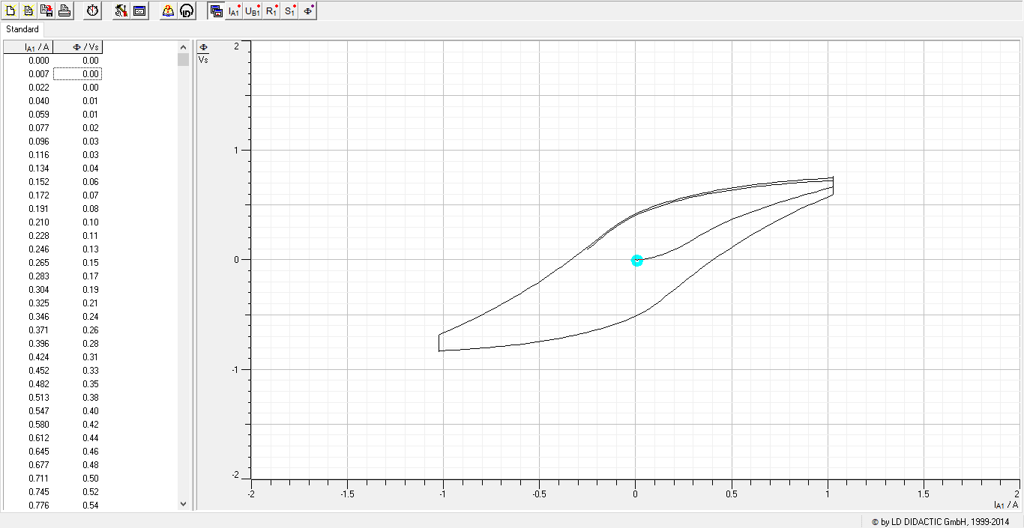
0.059 | 0.01
0.077 | 0.02
0.096 | 0.03
0.116 | 0.03
0.134 | 0.04
0.152 | 0.06
0.172 | 0.07
0.191 | 0.08
0.21 | 0.1
0.228 | 0.11
0.246 | 0.13
0.265 | 0.15
0.283 | 0.17
0.304 | 0.19
0.325 | 0.21
0.346 | 0.24
0.371 | 0.26
0.396 | 0.28
0.424 | 0.31
0.452 | 0.33
0.482 | 0.35
0.513 | 0.38
0.547 | 0.4
0.58 | 0.42
0.612 | 0.44
0.645 | 0.46
0.677 | 0.48
0.711 | 0.5
0.745 | 0.52
0.776 | 0.54
0.809 | 0.56
0.841 | 0.57
0.873 | 0.59
0.905 | 0.61
0.939 | 0.62
0.971 | 0.64
1.001 | 0.65
1.026 | 0.66
1.026 | 0.68
1.026 | 0.69
1.026 | 0.7
1.027 | 0.72
1.027 | 0.73
1.027 | 0.74
1.027 | 0.75
1.026 | 0.75
1.026 | 0.76
1.027 | 0.76
1.027 | 0.76
1.027 | 0.76
1.027 | 0.76
1.027 | 0.76
1.027 | 0.75
1.026 | 0.75
1.026 | 0.75
1.014 | 0.75
0.988 | 0.74
0.962 | 0.74
0.935 | 0.74
0.909 | 0.74
0.882 | 0.73
0.856 | 0.73
0.829 | 0.72
0.802 | 0.72
0.775 | 0.72
0.75 | 0.71
0.723 | 0.71
0.697 | 0.7
0.67 | 0.7
0.644 | 0.69
0.619 | 0.69
0.593 | 0.68
0.567 | 0.67
0.54 | 0.67
0.514 | 0.66
0.489 | 0.65
0.463 | 0.65
0.437 | 0.64
0.411 | 0.63
0.387 | 0.62
0.361 | 0.61
0.337 | 0.6
0.31 | 0.59
0.286 | 0.58
0.261 | 0.57
0.236 | 0.56
0.212 | 0.55
0.188 | 0.54
0.163 | 0.53
0.139 | 0.51
0.116 | 0.5
0.092 | 0.49
0.07 | 0.47
0.046 | 0.46
0.025 | 0.44
0.003 | 0.42
-0.017 | 0.41
-0.038 | 0.39
-0.058 | 0.37
-0.076 | 0.35
-0.095 | 0.32
-0.114 | 0.3
-0.133 | 0.27
-0.153 | 0.25
-0.173 | 0.22
-0.193 | 0.19
-0.213 | 0.16
-0.237 | 0.13
-0.26 | 0.1
-0.281 | 0.07
-0.306 | 0.04
-0.331 | 0.01
-0.356 | -0.02
-0.382 | -0.06
-0.408 | -0.09
-0.434 | -0.12
-0.463 | -0.15
-0.49 | -0.19
-0.519 | -0.22
-0.548 | -0.25
-0.579 | -0.28
-0.608 | -0.32
-0.639 | -0.35
-0.67 | -0.38
-0.701 | -0.41
-0.733 | -0.44
-0.765 | -0.47
-0.797 | -0.5
-0.83 | -0.53
-0.864 | -0.56
-0.895 | -0.58
-0.93 | -0.61
-0.962 | -0.64
-0.995 | -0.66
-1.025 | -0.69
-1.025 | -0.71
-1.024 | -0.73
-1.024 | -0.75
-1.025 | -0.77
-1.025 | -0.79
-1.025 | -0.8
-1.025 | -0.82
-1.025 | -0.82
-1.025 | -0.83
-1.025 | -0.83
-1.025 | -0.84
-1.025 | -0.84
-1.025 | -0.84
-1.024 | -0.83
-1.024 | -0.83
-1.025 | -0.83
-1.005 | -0.83
-0.979 | -0.83
-0.954 | -0.82
-0.926 | -0.82
-0.901 | -0.82
-0.875 | -0.82
-0.849 | -0.81
-0.823 | -0.81
-0.797 | -0.81
-0.77 | -0.8
-0.744 | -0.8
-0.718 | -0.79
-0.692 | -0.79
-0.666 | -0.78
-0.639 | -0.78
-0.615 | -0.77
-0.589 | -0.77
-0.561 | -0.76
-0.537 | -0.76
-0.511 | -0.75
-0.485 | -0.74
-0.461 | -0.73
-0.435 | -0.73
-0.41 | -0.72
-0.384 | -0.71
-0.359 | -0.7
-0.335 | -0.69
-0.309 | -0.68
-0.285 | -0.67
-0.26 | -0.66
-0.234 | -0.65
-0.21 | -0.64
-0.187 | -0.63
-0.163 | -0.62
-0.139 | -0.61
-0.116 | -0.59
-0.092 | -0.58
-0.07 | -0.56
-0.046 | -0.55
-0.025 | -0.53
-0.003 | -0.52
0.018 | -0.5
0.037 | -0.48
0.058 | -0.46
0.076 | -0.44
0.096 | -0.42
0.114 | -0.39
0.133 | -0.37
0.151 | -0.34
0.171 | -0.31
0.192 | -0.29
0.212 | -0.26
0.234 | -0.23
0.255 | -0.2
0.279 | -0.16
0.302 | -0.13
0.326 | -0.1
0.35 | -0.07
0.377 | -0.03
0.404 | 0
0.431 | 0.03
0.46 | 0.07
0.488 | 0.1
0.518 | 0.14
0.547 | 0.17
0.578 | 0.2
0.61 | 0.23
0.641 | 0.27
0.673 | 0.3
0.705 | 0.33
0.736 | 0.36
0.769 | 0.39
0.803 | 0.42
0.836 | 0.45
0.87 | 0.47
0.903 | 0.5
0.938 | 0.53
0.971 | 0.55
1.007 | 0.58
1.026 | 0.6
1.026 | 0.62
1.027 | 0.64
1.027 | 0.66
1.026 | 0.68
1.026 | 0.7
1.027 | 0.71
1.027 | 0.71
1.026 | 0.72
1.026 | 0.72
1.026 | 0.73
1.026 | 0.73
1.027 | 0.73
1.027 | 0.72
1.026 | 0.72
1.01 | 0.72
0.985 | 0.72
0.959 | 0.72
0.932 | 0.71
0.906 | 0.71
0.879 | 0.71
0.853 | 0.7
0.827 | 0.7
0.8 | 0.7
0.774 | 0.69
0.747 | 0.69
0.722 | 0.69
0.694 | 0.68
0.668 | 0.68
0.642 | 0.67
0.617 | 0.67
0.59 | 0.66
0.565 | 0.65
0.539 | 0.65
0.512 | 0.64
0.487 | 0.63
0.462 | 0.63
0.435 | 0.62
0.411 | 0.61
0.385 | 0.6
0.36 | 0.6
0.335 | 0.59
0.309 | 0.58
0.284 | 0.57
0.26 | 0.56
0.236 | 0.55
0.21 | 0.54
0.186 | 0.52
0.164 | 0.51
0.139 | 0.5
0.115 | 0.49
0.092 | 0.47
0.07 | 0.46
0.047 | 0.44
0.025 | 0.43
0.004 | 0.41
-0.017 | 0.39
-0.038 | 0.37
-0.058 | 0.35
-0.076 | 0.33
-0.095 | 0.31
-0.114 | 0.28
-0.133 | 0.26
-0.152 | 0.23
-0.171 | 0.21
-0.192 | 0.18
-0.212 | 0.15
-0.234 | 0.12
-0.256 | 0.09

Curva10
I_A1 / A | &F / Vs | Frecuencia (Hz) | Voltaje (V) | Función | Núcleo
0.002 | 0 | 0.05 | 3 | diente de sierra | Negro
0.007 | 0
0.019 | 0 |  |  | misma frec menor voltaje |  | el campo está invertido
0.036 | -0.01
0.051 | -0.01
0.068 | -0.02
0.084 | -0.03
0.102 | -0.03
0.118 | -0.04
0.135 | -0.05
0.151 | -0.07
0.168 | -0.08
0.184 | -0.09
0.199 | -0.11
0.213 | -0.12
0.229 | -0.14
0.244 | -0.16
0.261 | -0.18
0.28 | -0.2
0.298 | -0.22
0.319 | -0.24
0.341 | -0.26
0.366 | -0.28
0.392 | -0.3
0.419 | -0.33
0.448 | -0.35
0.477 | -0.37
0.506 | -0.38
0.535 | -0.4
0.565 | -0.42
0.594 | -0.44
0.622 | -0.45
0.651 | -0.47
0.68 | -0.49
0.708 | -0.5
0.736 | -0.51
0.763 | -0.53
0.79 | -0.54
0.819 | -0.55
0.846 | -0.57
0.872 | -0.58
0.899 | -0.59
0.925 | -0.6
0.952 | -0.61
0.98 | -0.63
1.006 | -0.64
1.026 | -0.65
1.026 | -0.66
1.026 | -0.66
1.026 | -0.67
1.026 | -0.67
1.026 | -0.67
1.018 | -0.67
1 | -0.67
0.98 | -0.67
0.959 | -0.67
0.936 | -0.67
0.914 | -0.67
0.892 | -0.67
0.869 | -0.66
0.846 | -0.66
0.824 | -0.66
0.8 | -0.66
0.777 | -0.65
0.755 | -0.65
0.732 | -0.65
0.71 | -0.64
0.686 | -0.64
0.664 | -0.64
0.641 | -0.63
0.619 | -0.63
0.596 | -0.62
0.574 | -0.62
0.55 | -0.61
0.528 | -0.61
0.506 | -0.6
0.484 | -0.6
0.461 | -0.59
0.439 | -0.59
0.416 | -0.58
0.394 | -0.57
0.372 | -0.57
0.35 | -0.56
0.328 | -0.55
0.306 | -0.54
0.284 | -0.54
0.263 | -0.53
0.241 | -0.52
0.221 | -0.51
0.2 | -0.5
0.178 | -0.49
0.157 | -0.48
0.136 | -0.47
0.116 | -0.46
0.095 | -0.45
0.074 | -0.43
0.056 | -0.42
0.036 | -0.41
0.018 | -0.39
-0.002 | -0.38
-0.021 | -0.36
-0.038 | -0.35
-0.055 | -0.33
-0.071 | -0.31
-0.088 | -0.29
-0.105 | -0.27
-0.121 | -0.25
-0.138 | -0.23
-0.156 | -0.21
-0.174 | -0.18
-0.192 | -0.16
-0.21 | -0.13
-0.229 | -0.11
-0.25 | -0.08
-0.27 | -0.05
-0.291 | -0.02
-0.313 | 0
-0.334 | 0.03
-0.356 | 0.06
-0.378 | 0.09
-0.4 | 0.12
-0.423 | 0.15
-0.447 | 0.18
-0.471 | 0.21
-0.496 | 0.23
-0.521 | 0.26
-0.546 | 0.29
-0.573 | 0.32
-0.599 | 0.35
-0.625 | 0.38
-0.652 | 0.4
-0.679 | 0.43
-0.706 | 0.46
-0.734 | 0.48
-0.762 | 0.51
-0.789 | 0.53
-0.818 | 0.56
-0.846 | 0.58
-0.874 | 0.61
-0.902 | 0.63
-0.932 | 0.65
-0.961 | 0.67
-0.987 | 0.69
-0.997 | 0.71
-0.998 | 0.73
-0.995 | 0.74
-0.99 | 0.75
-0.982 | 0.75
-0.972 | 0.76
-0.962 | 0.76
-0.948 | 0.77
-0.933 | 0.77
-0.916 | 0.77
-0.898 | 0.77
-0.878 | 0.76
-0.858 | 0.76
-0.836 | 0.76
-0.814 | 0.76
-0.793 | 0.76
-0.769 | 0.75
-0.748 | 0.75
-0.725 | 0.75
-0.703 | 0.74
-0.68 | 0.74
-0.657 | 0.74
-0.635 | 0.73
-0.613 | 0.73
-0.591 | 0.73
-0.568 | 0.72
-0.545 | 0.72
-0.524 | 0.71
-0.501 | 0.71
-0.479 | 0.7
-0.457 | 0.69
-0.435 | 0.69
-0.413 | 0.68
-0.391 | 0.68
-0.369 | 0.67
-0.348 | 0.66
-0.326 | 0.65
-0.304 | 0.65
-0.283 | 0.64
-0.262 | 0.63
-0.24 | 0.62
-0.219 | 0.61
-0.198 | 0.6
-0.177 | 0.59
-0.156 | 0.58
-0.135 | 0.57
-0.115 | 0.56
-0.095 | 0.55
-0.074 | 0.54
-0.054 | 0.52
-0.035 | 0.51
-0.016 | 0.49
0.003 | 0.48
0.021 | 0.46
0.039 | 0.45
0.056 | 0.43
0.072 | 0.41
0.089 | 0.39
0.105 | 0.37
0.122 | 0.35
0.138 | 0.33
0.155 | 0.3
0.173 | 0.28
0.191 | 0.25
0.208 | 0.23
0.227 | 0.2
0.245 | 0.17
0.266 | 0.15
0.284 | 0.12
0.306 | 0.09
0.328 | 0.06
0.349 | 0.03
0.372 | 0
0.396 | -0.03
0.419 | -0.06
0.443 | -0.09
0.469 | -0.12
0.494 | -0.15
0.52 | -0.18
0.546 | -0.21
0.574 | -0.24
0.6 | -0.27
0.627 | -0.3
0.656 | -0.32
0.684 | -0.35
0.712 | -0.38
0.741 | -0.4
0.769 | -0.43
0.798 | -0.45
0.827 | -0.48
0.857 | -0.5
0.886 | -0.53
0.918 | -0.55
0.948 | -0.57
0.975 | -0.59
0.984 | -0.61
0.987 | -0.62
0.985 | -0.63
0.98 | -0.64
0.972 | -0.65
0.962 | -0.65
0.951 | -0.65
0.936 | -0.65
0.92 | -0.66
0.903 | -0.65
0.883 | -0.65
0.862 | -0.65
0.841 | -0.65
0.819 | -0.65
0.796 | -0.65
0.774 | -0.64
0.751 | -0.64
0.729 | -0.64
0.706 | -0.64
0.683 | -0.63
0.661 | -0.63
0.639 | -0.62
0.617 | -0.62
0.594 | -0.62
0.571 | -0.61
0.548 | -0.61
0.526 | -0.6
0.503 | -0.6
0.482 | -0.59
0.46 | -0.59
0.437 | -0.58
0.414 | -0.58
0.393 | -0.57
0.371 | -0.56
0.349 | -0.56
0.327 | -0.55
0.305 | -0.54
0.283 | -0.53
0.262 | -0.53
0.241 | -0.52
0.219 | -0.51
0.198 | -0.5
0.176 | -0.49
0.156 | -0.48
0.135 | -0.47
0.115 | -0.46
0.095 | -0.45
0.075 | -0.43
0.054 | -0.42
0.035 | -0.41
0.015 | -0.39
-0.003 | -0.38
-0.021 | -0.36
-0.038 | -0.35
-0.056 | -0.33
-0.072 | -0.31
-0.089 | -0.29
-0.106 | -0.27
-0.122 | -0.25
-0.139 | -0.23
-0.155 | -0.21
-0.172 | -0.18
-0.19 | -0.16
-0.208 | -0.13
-0.227 | -0.11
-0.245 | -0.08
-0.266 | -0.05
-0.286 | -0.02
-0.307 | 0.01
-0.329 | 0.03
-0.351 | 0.06
-0.372 | 0.09
-0.396 | 0.12

Curva11
I_A1 / A | &F / Vs | Frecuencia (Hz) | Voltaje (V) | Función |  | Núcleo
0.003 | 0 | 0.2 | 3 | diente de sierra |  | Negro
0.015 | 0
0.035 | 0 |  |  |  | mismo voltaje mayor frec
0.065 | 0.01
0.095 | 0.02
0.124 | 0.04
0.152 | 0.06
0.18 | 0.08
0.207 | 0.1
0.236 | 0.12
0.269 | 0.15
0.305 | 0.18
0.347 | 0.21
0.393 | 0.24
0.442 | 0.27
0.492 | 0.3
0.544 | 0.33
0.596 | 0.35
0.648 | 0.38
0.7 | 0.41
0.752 | 0.44
0.804 | 0.46
0.856 | 0.49
0.898 | 0.51
0.907 | 0.54
0.901 | 0.55
0.885 | 0.56
0.865 | 0.57
0.839 | 0.57
0.809 | 0.57
0.776 | 0.57
0.741 | 0.57
0.702 | 0.57
0.662 | 0.56
0.621 | 0.56
0.58 | 0.55
0.538 | 0.55
0.495 | 0.54
0.453 | 0.53
0.412 | 0.52
0.37 | 0.51
0.329 | 0.5
0.288 | 0.49
0.247 | 0.47
0.206 | 0.46
0.169 | 0.44
0.131 | 0.43
0.092 | 0.41
0.055 | 0.39
0.02 | 0.37
-0.015 | 0.34
-0.047 | 0.32
-0.076 | 0.29
-0.105 | 0.26
-0.135 | 0.23
-0.166 | 0.19
-0.197 | 0.15
-0.229 | 0.11
-0.263 | 0.07
-0.297 | 0.03
-0.335 | -0.02
-0.374 | -0.06
-0.415 | -0.11
-0.46 | -0.16
-0.505 | -0.2
-0.554 | -0.25
-0.604 | -0.3
-0.655 | -0.35
-0.709 | -0.39
-0.762 | -0.44
-0.785 | -0.48
-0.792 | -0.51
-0.789 | -0.54
-0.781 | -0.56
-0.767 | -0.58
-0.749 | -0.59
-0.728 | -0.6
-0.703 | -0.61
-0.676 | -0.61
-0.646 | -0.62
-0.614 | -0.62
-0.58 | -0.61
-0.545 | -0.61
-0.507 | -0.61
-0.467 | -0.6
-0.427 | -0.59
-0.387 | -0.59
-0.346 | -0.58
-0.306 | -0.57
-0.267 | -0.56
-0.227 | -0.54
-0.188 | -0.53
-0.149 | -0.52
-0.112 | -0.5
-0.074 | -0.48
-0.038 | -0.46
-0.003 | -0.44
0.031 | -0.42
0.063 | -0.39
0.091 | -0.37
0.119 | -0.34
0.148 | -0.3
0.177 | -0.27
0.207 | -0.23
0.239 | -0.19
0.274 | -0.15
0.309 | -0.11
0.347 | -0.06
0.389 | -0.02
0.431 | 0.03
0.476 | 0.08
0.524 | 0.12
0.575 | 0.17
0.625 | 0.22
0.679 | 0.26
0.734 | 0.31
0.769 | 0.35
0.781 | 0.38
0.782 | 0.41
0.775 | 0.43
0.764 | 0.45
0.747 | 0.46
0.726 | 0.47
0.703 | 0.48
0.675 | 0.48
0.645 | 0.48
0.613 | 0.48
0.578 | 0.48
0.54 | 0.48
0.502 | 0.47
0.462 | 0.47
0.42 | 0.46
0.381 | 0.45
0.34 | 0.44
0.299 | 0.43
0.259 | 0.42
0.219 | 0.41
0.18 | 0.39
0.141 | 0.38
0.104 | 0.36

Curva12
I_A1 / A | &F / Vs | Frecuencia (Hz) | Voltaje (V) | Función | Núcleo
0.001 | 0 | 0.05 | 2.5 | diente de sierra | Negro
0.005 | 0
0.013 | 0
0.024 | 0 |  |  |  | variar a frec constante
0.035 | 0.01
0.048 | 0.01
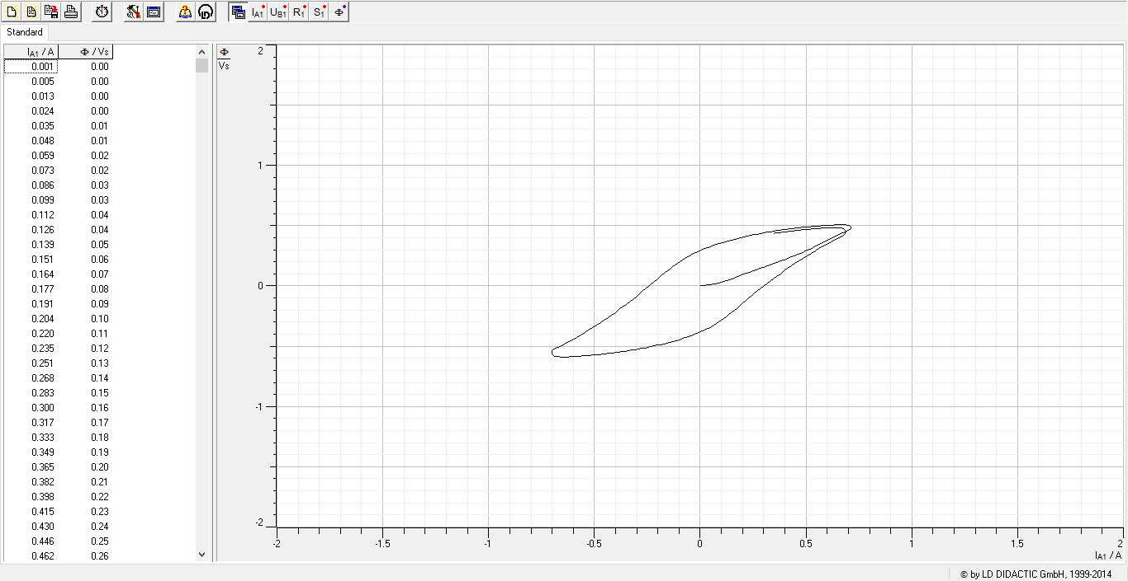
0.059 | 0.02
0.073 | 0.02
0.086 | 0.03
0.099 | 0.03
0.112 | 0.04
0.126 | 0.04
0.139 | 0.05
0.151 | 0.06
0.164 | 0.07
0.177 | 0.08
0.191 | 0.09
0.204 | 0.1
0.22 | 0.11
0.235 | 0.12
0.251 | 0.13
0.268 | 0.14
0.283 | 0.15
 | &F / Vs
0.001 | 0
0.005 | 0
0.013 | 0
0.024 | 0
0.035 | 0.01
0.048 | 0.01
0.059 | 0.02
0.073 | 0.02
0.086 | 0.03
0.099 | 0.03
0.112 | 0.04
0.126 | 0.04
0.139 | 0.05
0.151 | 0.06
0.164 | 0.07
0.177 | 0.08
0.191 | 0.09
0.204 | 0.1
0.22 | 0.11
0.235 | 0.12
0.251 | 0.13
0.268 | 0.14
0.283 | 0.15
0.3 | 0.16
0.317 | 0.17
0.333 | 0.18
0.349 | 0.19
0.365 | 0.2
0.382 | 0.21
0.398 | 0.22
0.415 | 0.23
0.43 | 0.24
0.446 | 0.25
0.462 | 0.26
0.477 | 0.27
0.491 | 0.28
0.506 | 0.29
0.52 | 0.31
0.534 | 0.32
0.548 | 0.33
0.564 | 0.34
0.578 | 0.36
0.593 | 0.37
0.609 | 0.38
0.624 | 0.4
0.64 | 0.41
0.657 | 0.43
0.674 | 0.44
0.692 | 0.45
0.707 | 0.47
...
0.3 | 0.16
0.317 | 0.17
0.333 | 0.18
0.349 | 0.19
0.365 | 0.2
0.382 | 0.21
0.398 | 0.22
0.415 | 0.23
0.43 | 0.24
0.446 | 0.25
0.462 | 0.26
0.477 | 0.27
0.491 | 0.28
0.506 | 0.29
0.52 | 0.31
0.534 | 0.32
0.548 | 0.33
0.564 | 0.34
0.578 | 0.36
0.593 | 0.37
0.609 | 0.38
0.624 | 0.4
0.64 | 0.41
0.657 | 0.43
0.674 | 0.44
0.692 | 0.45
0.707 | 0.47
0.712 | 0.48
0.713 | 0.49
0.711 | 0.49
0.707 | 0.5
0.701 | 0.5
0.693 | 0.5
0.684 | 0.51
0.674 | 0.51
0.663 | 0.51
0.651 | 0.51
0.638 | 0.51
0.625 | 0.51
0.61 | 0.5
0.595 | 0.5
0.58 | 0.5
0.565 | 0.5
0.549 | 0.5
0.532 | 0.49
0.517 | 0.49
0.502 | 0.49
0.487 | 0.49
0.471 | 0.48
0.456 | 0.48
0.44 | 0.48
0.424 | 0.47
0.408 | 0.47
0.393 | 0.47
0.378 | 0.46
0.362 | 0.46
0.348 | 0.45
0.332 | 0.45
0.316 | 0.45
0.3 | 0.44
0.285 | 0.44
0.271 | 0.43
0.256 | 0.43
0.239 | 0.42
0.225 | 0.41
0.209 | 0.41
0.194 | 0.4
0.179 | 0.4
0.165 | 0.39
0.149 | 0.38
0.135 | 0.38
0.12 | 0.37
0.106 | 0.36
0.091 | 0.35
0.077 | 0.34
0.063 | 0.34
0.049 | 0.33
0.035 | 0.32
0.021 | 0.31
0.007 | 0.3
-0.006 | 0.29
-0.02 | 0.28
-0.033 | 0.27
-0.046 | 0.26
-0.059 | 0.24
-0.07 | 0.23
-0.083 | 0.22
-0.095 | 0.2
-0.107 | 0.19
-0.118 | 0.17
-0.131 | 0.16
-0.143 | 0.14
-0.156 | 0.13
-0.169 | 0.11
-0.181 | 0.09
-0.193 | 0.07
-0.206 | 0.05
-0.22 | 0.03
-0.233 | 0.01
-0.245 | -0.01
-0.26 | -0.03
-0.275 | -0.05
-0.289 | -0.07
-0.303 | -0.09
-0.319 | -0.11
-0.335 | -0.13
-0.35 | -0.15
-0.367 | -0.18
-0.384 | -0.2
-0.401 | -0.22
-0.418 | -0.24
-0.436 | -0.26
-0.454 | -0.28
-0.471 | -0.31
-0.489 | -0.33
-0.508 | -0.35
-0.527 | -0.37
-0.546 | -0.39
-0.565 | -0.41
-0.584 | -0.43
-0.604 | -0.45
-0.623 | -0.46
-0.643 | -0.48
-0.662 | -0.5
-0.683 | -0.52
-0.696 | -0.53
-0.701 | -0.55
-0.702 | -0.56
-0.7 | -0.57
-0.697 | -0.57
-0.693 | -0.58
-0.687 | -0.58
-0.679 | -0.59
-0.671 | -0.59
-0.661 | -0.59
-0.65 | -0.59
-0.638 | -0.59
-0.626 | -0.59
-0.613 | -0.59
-0.598 | -0.59
-0.583 | -0.58
...

Curva13
I_A1 / A | &F / Vs | Frecuencia (Hz) | Voltaje (V) | Función | Núcleo
0.001 | 0 | 0.05 | 3 | diente de sierra | Negro
0.006 | 0
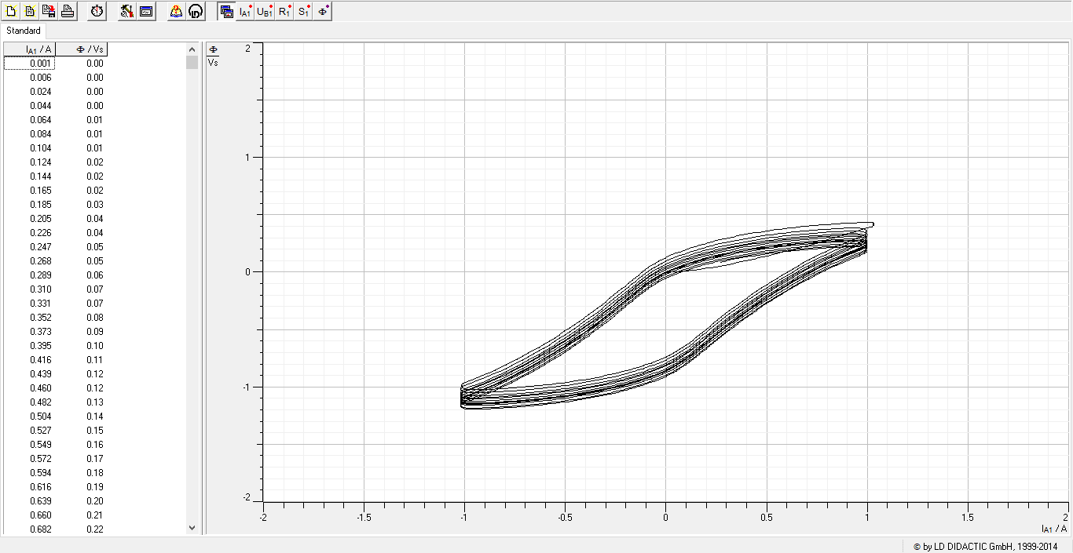
0.024 | 0
0.044 | 0
0.064 | 0.01
0.084 | 0.01
0.104 | 0.01
0.124 | 0.02
0.144 | 0.02
0.165 | 0.02
0.185 | 0.03
0.205 | 0.04
0.226 | 0.04
0.247 | 0.05
0.268 | 0.05
0.289 | 0.06
0.31 | 0.07
0.331 | 0.07
0.352 | 0.08
0.373 | 0.09
0.395 | 0.1
0.416 | 0.11
0.439 | 0.12
0.46 | 0.12
 | &F / Vs
0.001 | 0
0.006 | 0
0.024 | 0
0.044 | 0
0.064 | 0.01
0.084 | 0.01
0.104 | 0.01
0.124 | 0.02
0.144 | 0.02
0.165 | 0.02
0.185 | 0.03
0.205 | 0.04
0.226 | 0.04
0.247 | 0.05
0.268 | 0.05
0.289 | 0.06
0.31 | 0.07
0.331 | 0.07
0.352 | 0.08
0.373 | 0.09
0.395 | 0.1
0.416 | 0.11
0.439 | 0.12
0.46 | 0.12
0.482 | 0.13
0.504 | 0.14
0.527 | 0.15
0.549 | 0.16
0.572 | 0.17
0.594 | 0.18
0.616 | 0.19
0.639 | 0.2
0.66 | 0.21
0.682 | 0.22
0.705 | 0.23
0.727 | 0.24
0.748 | 0.25
0.769 | 0.26
0.79 | 0.28
0.813 | 0.29
0.834 | 0.3
0.856 | 0.31
0.879 | 0.32
0.901 | 0.34
0.925 | 0.35
0.949 | 0.36
0.973 | 0.37
0.997 | 0.38
1.02 | 0.4
1.026 | 0.41
...
0.482 | 0.13
0.504 | 0.14
0.527 | 0.15
0.549 | 0.16
0.572 | 0.17
0.594 | 0.18
0.616 | 0.19
0.639 | 0.2
0.66 | 0.21
0.682 | 0.22
0.705 | 0.23
0.727 | 0.24
0.748 | 0.25
0.769 | 0.26
0.79 | 0.28
0.813 | 0.29
0.834 | 0.3
0.856 | 0.31
0.879 | 0.32
0.901 | 0.34
0.925 | 0.35
0.949 | 0.36
0.973 | 0.37
0.997 | 0.38
1.02 | 0.4
...

